画面遷移図
ドキュメント名 |  | 店頭買取管理機能 基本設計 | セクション
プロジェクト名 |  | サイトリニューアル | 作成者 | 2025-05-08 | 作成日 | 石川 | 更新者 | 2025-08-29 | 更新日 | 石川

 | 説明
 | ・店頭買取管理機能の画面遷移図

 | 画面遷移図（管理画面）

グローバル
メニュー

買取一覧

検索入力
買取詳細
ステータス変更

検索結果

買取一覧ダウンロード
古物台帳入力用CSV出力
買取商品一覧CSV

戻しリスト
CSV出力
買取商品一覧(キャンセル)CSV
買取商品履歴
検索入力
戻しリスト
PDF出力
検索結果

買取商品履歴
CSVダウンロード

買取集計データ

買取集計データCSVダウンロード

買取一覧(検索入力)
ドキュメント名 |  |  |  |  | 店頭買取管理機能 基本設計 |  |  |  | セクション
プロジェクト名 |  |  |  |  | サイトリニューアル |  |  |  | 作成者 |  | 石川 |  | 作成日 | 2025-05-08 | 更新者 | 石川 | 更新日 | 2025-09-05

機能No |  |  | M06-01 |  | 機能名 |  | 買取一覧(検索入力) |  |  |  |  |  | 概要 | 店頭買取情報の検索、一覧表示

 | レイアウト図
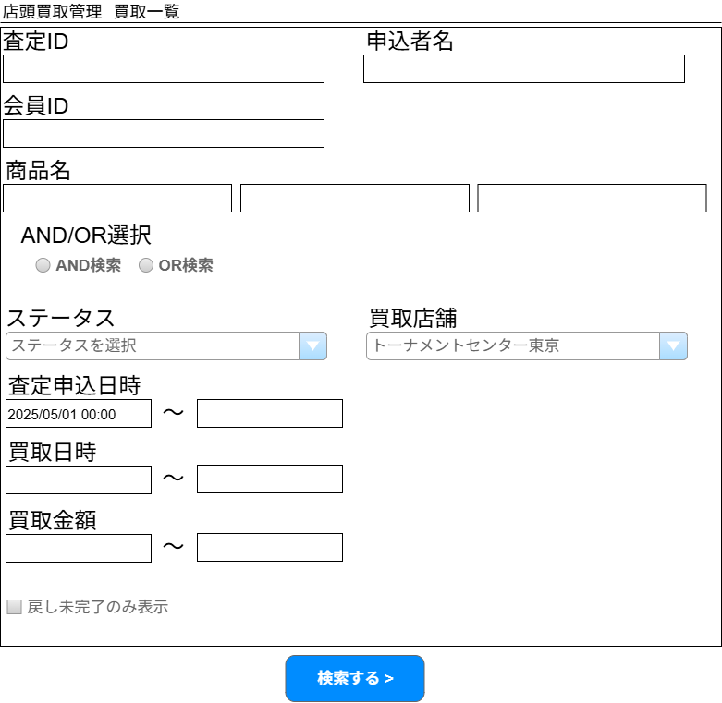
(1)
(2)

(3)

(4)

(5)

(6)
(7)

(8)
(9)

(10)
(11)

(12)
(13)

(14)

(15)

 | カスタマイズ説明
 | ・ | カスタマイズ要件
 |  | ・ | 期間絞り込みに初期情報を入れる
 |  | ・ | 「払い出しのステータス」で検索することができる
 |  | ・ | 「入庫のステータス」で検索することができる
 |  | ・ | 商品名での検索ができる
 |  | ・ | 未登録在庫がある買取がある場合一覧検索より絞り込みで確認できるようにする
 |  | ・ | デフォルトでメンバー管理で設定されている店舗で絞り込まれている状態
 | ・ | カスタマイズ要件に記載の内容以外は現行踏襲とする

 | 処理概要（★はカスタマイズ項目）
 | ★ | 買取店舗絞り込みについて
 |  | ・ | 検索項目「買取店舗」はログインしているメンバーのデフォルト検索表示店舗が選択されている状態とする
 |  | ・ | ログインしているメンバーのデフォルト検索表示店舗が「全店」の場合は、デフォルト検索表示店舗は未選択状態とする
 |  | ・ | 現行のクッキーによる直近に選択した店舗の保持は行わないようにする

 | ★ | 商品名検索について
 |  | ・ | ネット買取管理＞買取一覧の商品名検索と同仕様とし、商品名のフォームを3つ設ける
 |  | ・ | 3つはAND検索/OR検索を選択可能とし、それぞれの項目の部分一致検索を行う

 | ★ | ステータスについて
 |  | ・ | 払い出しのステータスおよび入庫のステータスの追加については、「店頭買取管理ステータス」シートを参照
 |  | ・ | 追加されたステータスをステータスプルダウンに表示することで、追加されたステータスでの検索ができるようにする
 |  | ・ | 未登録在庫がある買取がある場合も、ステータス（未登録在庫あり）で検索できる

 | ★ | 査定申込日時を検索項目に追加する
 |  | ・ | 査定申込日時(From)に前月1日の日付の0時を初期表示する

 | ★ | 戻し未完了のみ表示
 |  | ・ | 検索項目に棚戻しフラグが立っていない（棚戻し済みでない）もののみ表示する項目を追加する

 | ・ | 現行踏襲処理は検索画面表示のみのためとくに記載なし

 | 識別ID |  |  | ラベル |  | 書式・制限 |  | 必須 |  | 最大文字数 または最大値 |  | 初期値 |  | 画面部品の説明
 | 1 |  |  | 査定ID |  | 全角・半角 |  | - |  | - |  | - |  | -
 | 2 |  |  | 申込者名 |  | 全角・半角 |  | - |  | - |  | - |  | -
 | 3 |  |  | 会員ID |  | 数字 |  | - |  | - |  | - |  | -
 | 4 |  |  | 商品名1～3 |  | 全角・半角 |  | - |  | - |  | - |  | ・ネット買取管理＞買取一覧の商品名検索と同仕様とする ・商品名のフォームを3つ設ける ・3つはラジオボタンでANDまたはOR検索を選択可能とし、ANDまたはORで部分一致すれば対象の買取情報を表示する
 | 5 |  |  | AND/OR選択 |  | 単一選択(ラジオボタン) |  | - |  | - |  |  |  | 商品名1～3に付随する検索条件
 | 6 |  |  | ステータス |  | 単一選択(セレクトボックス) |  | - |  | - |  | - |  | リストの内容については「店頭買取管理ステータス」参照
 | 7 |  |  | 買取店舗 |  | 単一選択(セレクトボックス) |  | - |  | - |  | ログインしているメンバーのデフォルト検索表示店舗 |  | ・リスト内容は店舗マスタから取得 ・初期表示時ログインしているメンバーのデフォルト検索表示店舗が選択されている状態とする
 | 8 |  |  | 査定申込日時(From) |  | 日付(yyyy/mm/dd) |  | - |  | - |  | 1か月前の日付の0時 |  | ・査定申込日時(From)>査定申込日時(To)の場合エラー ・1か月前の日付の0時を初期表示する
 | 9 |  |  | 査定申込日時(To) |  | 日付(yyyy/mm/dd) |  | - |  | - |  | - |  | -
 | 10 |  |  | 買取日時(From) |  | 日付(yyyy/mm/dd) |  | - |  | - |  | - |  | ・買取日時(From)>買取日時(To)の場合エラー ・買取成立の場合は買取成立日、買取キャンセル日の場合は買取キャンセル日を検索する ・3か月前の日付の0時を初期表示する |  |  |  |  | 2026/7/16木村：ECCUBE_HARERUYA-2081初期値は記載は誤りのため削除。
 | 11 |  |  | 買取日時(To) |  | 日付(yyyy/mm/dd) |  | - |  | - |  | - |  | -
 | 12 |  |  | 買取金額(From) |  | 全角・半角 |  | - |  | - |  | - |  | -
 | 13 |  |  | 買取金額(To) |  | 全角・半角 |  | - |  | - |  | - |  | -
 | 14 |  |  | 戻し未完了のみ表示 |  | 単一選択(チェックボックス) |  | - |  | - |  | - |  | 棚戻し済みフラグが立っていないもののみ検索対象にする
 | 15 |  |  | 検索する |  | ボタン |  | - |  | - |  | - |  | 検索実行する（買取一覧(検索結果)の内容を表示する）

買取一覧(検索結果)
ドキュメント名 |  |  |  |  |  |  | 店頭買取管理機能 基本設計 |  |  |  |  |  | セクション
プロジェクト名 |  |  |  |  |  |  | サイトリニューアル |  |  |  |  |  | 作成者 |  | 石川 |  | 作成日 |  | 2025-05-08 | 更新者 | 石川 | 更新日 | 2025-09-05

機能No |  |  | M06-01 |  |  |  | 機能名 |  | 買取一覧(検索結果) |  |  |  |  |  |  |  | 概要 |  | 店頭買取情報の検索、一覧表示

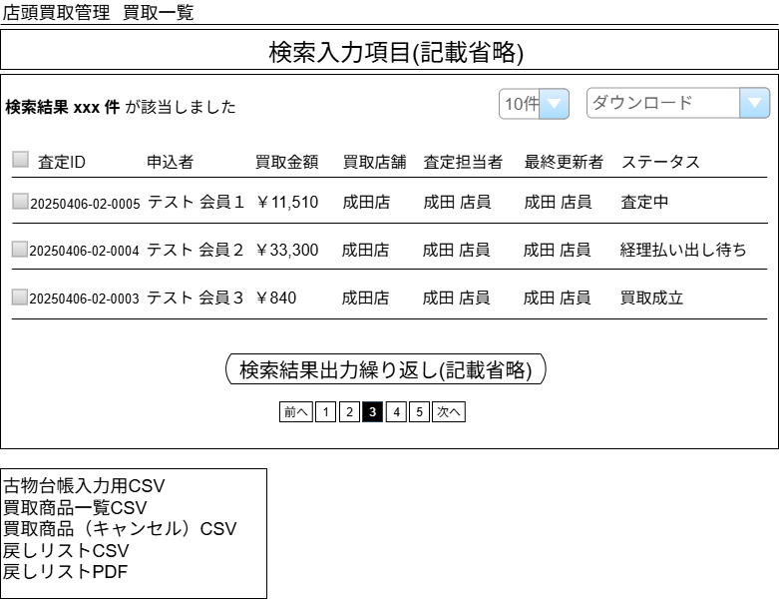
 | レイアウト図

(2)
(3)

(1)

(4)
(5)
(6)
(7)
(8)
(9)
(10)
(11)

(12)

(13)
(14)
(15)
買取商品（キャンセル）CSVはPh2の要件となるためPh1では実装しない
(16)

(17)

(18)

 | カスタマイズ説明
 | ・ | カスタマイズ要件
 |  | ・ | インポートCSVは廃止とする
 |  | ・ | 物理在庫取扱いのための新規CSV出力を可能とする
 |  |  | ・ | 戻し状況を管理する項目を設け、CSV出力したら戻し済み状態とするようにする
 | ・ | カスタマイズ要件に記載の内容以外は現行踏襲とする

 | 処理概要（★はカスタマイズ項目）
 | ★ | 新規ダウンロードファイルについて
 |  | ・ | CSVダウンロードをダウンロードという名称に変更し、以下の内容をダウンロード可能とする

 |  |  |  | 現行 |  |  |  |  |  | リニューアル後
 |  | 削除→ |  |  | ECインポート用 |  |  |  |  |  | 古物台帳入力用CSV |  |  |  |  |  |  | ←名称変更（CSVをつける）
 |  | 削除→ |  |  | 支店インポート用 |  |  |  |  |  | 買取商品一覧CSV |  |  |  |  |  |  | ←追加
 |  | 削除→ |  |  | TC東京インポート用 |  |  |  |  |  | 買取商品（キャンセル）CSV |  |  |  |  |  |  | ←追加
 |  |  |  |  | 古物台帳入力用 |  |  |  |  |  | 戻しリストCSV |  |  |  |  |  |  | ←追加
 |  | 削除→ |  |  | 新支店インポート用 |  |  |  |  |  | 戻しリストPDF |  |  |  |  |  |  | ←追加
 |  | 削除→ |  |  | 支店伝票インポート用

 |  | ・ | 古物台帳入力用CSV出力
 |  |  | ・ | 選択された買取データについて出力する
 |  |  | ★ | 住所に住所3を追加する
 |  |  | ★ | 現行は順不同だが、査定ID順の出力とする

買取商品（キャンセル）CSVはPh2の要件となるためPh1では実装しない
 |  | ・ | 買取商品CSVをダウンロード可能とする
 |  |  | ・ | フォーマットは「【新規】買取商品一覧CSV出力項目」シートの通りとする（ネット買取管理の買取商品一覧CSV出力と合わせる）
 |  |  |  | ① | 一覧のチェックボックスでチェック済みの買取情報に紐づく商品
 |  |  |  | ② | 買取状況が「キャンセル済み」でないもの
 |  |  |  | ③ | 買取明細のうち部分キャンセルがされていないもの
 |  |  | ・ | 並び順は[通常買取明細、個別入力明細]の順で、商品IDの昇順、[商品コードが存在する、商品コードが存在しない]の順、状態の昇順

買取商品（キャンセル）CSVはPh2の要件となるためPh1では実装しない
 |  | ・ | 買取商品（キャンセル）CSVをダウンロード可能とする
 |  |  | ・ | フォーマットは「【新規】買取商品一覧（キャンセル）CSV出力項目」シートの通りとする
 |  |  |  | ① | 一覧のチェックボックスでチェック済みの買取情報に紐づく商品
 |  |  |  | ② | 買取状況が「キャンセル済み」でないかつ
 |  |  |  |  | 買取明細のうち一部キャンセルのリスト
 |  |  | ・ | 並び順は[通常買取明細、個別入力明細]の順で、商品IDの昇順、状態の昇順

 |  | ・ | 戻しリストCSV、戻しリストPDFをダウンロード可能とする
 |  |  | ・ | 新たに棚戻し済みフラグを設け、戻しリストCSVまたはPDF出力を行った買取情報は、フラグを「棚戻し済み」とする
 |  |  | ・ | 「入庫待ち」「入庫済み」ステータス以外の買取情報を戻しリストCSVまたはPDF出力の対象にした場合はエラーとする
 |  |  |  | ・ | 識別ID:18のようにエラーを出力する
 |  |  | ・ | 編集可能店舗でない場合は戻しリストCSVまたはPDF出力の対象にした場合はエラーとする
 |  |  | ・ | チェック対象に複数の店舗を含む場合はエラーとする
 |  |  | ・ | 戻しリストCSVまたはPDFの出力は、チェックした買取情報の実在庫情報を参照し出力する（買取明細ではない）
 |  |  | ・ | 出力項目は「【新規】戻しリストCSV」シート参照
 |  |  |  | ・ | 並び順は金額閾値の昇順(最後にサプライ)が最優先となる
 |  |  |  | ・ | 金額閾値内の並び順は以下の通りとなる
 |  |  |  |  | ・ | 棚番（昇順、支店の場合は棚番のソートは行わない）
 |  |  |  |  | ・ | 言語（日→英→他言語）
 |  |  |  |  | ・ | 状態（NM→HP）
 |  |  |  |  | ・ | Foilフラグ（非Foil→Foil）
 |  |  |  |  | ・ | 略称タグ（昇順）
 |  |  |  |  | ・ | レアリティ（M→C）
 |  |  |  |  | ・ | 色（マスターデータ色順参照）
 |  |  |  |  | ・ | 設定されている略称タグについてコレクター番号でのソートだった場合、コレクター番号（昇順）
 |  |  |  |  | ・ | 設定されている略称タグについてアルファベットでのソートだった場合、英語のカード名（昇順）

 | 識別ID |  |  | ラベル |  |  |  | 書式・制限 |  |  |  | 必須 |  | 最大文字数 または最大値 |  | 初期値 |  |  | 画面部品の説明
 | 1 |  |  | 該当件数 |  |  |  | ラベル |  |  |  | - |  | - |  | - |  |  | -
 | 2 |  |  | 件数 |  |  |  | 単一選択 |  |  |  | - |  | - |  | - |  |  | 選択肢: 10件 50件 100件 300件 500件 1000件 2000件 10000件 12000件
 | 3 |  |  | ダウンロード |  |  |  | 単一選択 |  |  |  | - |  | - |  | - |  |  | ・インポート用のCSVはすべて機能を削除する ・古物台帳入力用CSVはそのまま残す ・新たに買取商品一覧CSVをダウンロード可能とする ・新たに買取商品一覧（キャンセル）CSVをダウンロード可能とする ・新たに戻しリストCSVをダウンロード可能とする ・新たに戻しリストPDFをダウンロード可能とする
 | 4 |  |  | CSVダウンロード対象 |  |  |  | 複数選択(チェックボックス) |  |  |  | - |  | - |  | - |  |  | チェックを付けた買取情報がダウンロード対象となる
 | 5 |  |  | 査定ID |  |  |  | ラベル |  |  |  | - |  | - |  | - |  |  | リンク押下時、買取詳細画面へ遷移する
 | 6 |  |  | 申込者 |  |  |  | ラベル |  |  |  | - |  | - |  | - |  |  | -
 | 7 |  |  | 買取金額 |  |  |  | ラベル |  |  |  | - |  | - |  | - |  |  | -
 | 8 |  |  | 買取店舗 |  |  |  | ラベル |  |  |  | - |  | - |  | - |  |  | -
 | 9 |  |  | 査定担当者 |  |  |  | ラベル |  |  |  | - |  | - |  | - |  |  | -
 | 10 |  |  | 最終更新者 |  |  |  | ラベル |  |  |  | - |  | - |  | - |  |  | -
 | 11 |  |  | ステータス |  |  |  | ラベル |  |  |  | - |  | - |  | - |  |  | 表示内容については「店頭買取管理ステータス」参照
 | 12 |  |  | ページング |  |  |  | リンク |  |  |  | - |  | - |  | - |  |  | 選択したページへ遷移する
 | 13 |  |  | 古物台帳入力用CSV |  |  |  | リンク |  |  |  | -
買取商品（キャンセル）CSVはPh2の要件となるためPh1では実装しない
 | 14 |  |  | 買取商品一覧CSV |  |  |  | リンク |  |  |  | - |  |  |  |  |  |  | 買取商品一覧CSVをダウンロードする
 | 15 |  |  | 買取商品（キャンセル）CSV |  |  |  | リンク |  |  |  | - |  |  |  |  |  |  | 買取商品（キャンセル）CSVをダウンロードする
 | 16 |  |  | 戻しリストCSV |  |  |  | リンク |  |  |  | - |  | - |  | - |  |  | 戻しリストCSVをダウンロードする
 | 17 |  |  | 戻しリストPDF |  |  |  | リンク |  |  |  | - |  | - |  | - |  |  | 戻しリストPDFをダウンロードする
 | 18 |  |  | 戻しリストCSV出力エラー |  |  |  | ラベル |  |  |  | - |  | - |  | - |  |  | ・戻しリストCSVまたはPDF出力時、「入庫待ち」「入庫済み」ステータス以外が対象に選ばれていた場合はエラーとする ・戻しリスト出力対象に編集可能権限がない店舗が含まれていた場合はエラーとする ・戻しリスト出力対象に複数店舗が含まれていた場合はエラーとする

【新規】買取商品一覧（キャンセル）CSV出力項目
ドキュメント名 |  |  |  | 店頭買取管理機能 基本設計 |  |  | セクション
プロジェクト名 |  |  |  | サイトリニューアル |  |  | 作成者 | 石川 | 作成日 | 2025-09-05 | 更新者 | 石川 | 更新日 | 2025-09-05

機能No |  | M06-13 |  | 機能名 |  | 買取商品一覧（キャンセル）CSV出力項目 |  |  | 概要 | 店頭買取情報のCSV出力

買取商品一覧（キャンセル）CSVはPh2で対応するため、Ph1では実装しない
 | 買取商品一覧CSV出力項目
 | 識別ID |  | 項目名 |  | 備考
 | 1 |  | 商品コード |  | 個別入力商品または状態がない場合は何も出力しない
 | 2 |  | キャンセル数 |  | キャンセルの個数を表示する
 | 3 |  | 商品名
 | 4 |  | 販売価格 |  | 商品規格に紐づく現在の基準価格、個別入力商品または状態がない場合は何も出力しない
 | 5 |  | 買取価格
 | 6 |  | 言語ID |  | 個別入力商品または状態がない場合は[1: 日本語]固定
 | 7 |  | 略称タグ |  | 個別入力商品または状態がない場合は何も出力しない
 | 8 |  | レアリティ |  | 個別入力商品または状態がない場合は何も出力しない
 | 9 |  | 状態 |  | NM、SPなどと出力される、個別入力商品または状態がない場合は何も出力しない

【新規】戻しリストPDF出力
ドキュメント名 |  |  |  |  |  |  | 店頭買取管理機能 基本設計 |  |  |  | セクション
プロジェクト名 |  |  |  |  |  |  | サイトリニューアル |  |  |  | 作成者 |  | 石川 |  | 作成日 |  | 2025-08-29 | 更新者 | 石川 | 更新日 | 2025-08-29

機能No |  |  | M06-11 |  |  |  | 機能名 | 戻しリストPDF出力 |  |  |  |  |  |  | 概要 |  | 店頭買取情報のPDF出力

 | レイアウト図
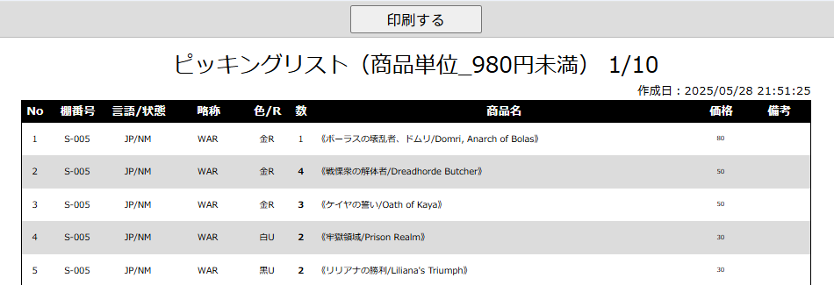
(1)
(2)

(5)
(6)
(7)
(8)
(9)
(10)
(11)
(3)
(4)

(12)
(13)

結果出力繰り返し（記載省略）

結果出力繰り返し（記載省略）

結果出力繰り返し（記載省略）

(15)

結果出力繰り返し（記載省略）

(14)

 | カスタマイズ説明
 | ・ | カスタマイズ要件
 |  | ・ | 在庫指示リスト内の在庫移動データのピッキングリスト情報をポップアップにて表示する
 |  | ・ | 本店3F,2F,B2Fや支店で閾値が異なるため、マスターデータ管理にて、店舗ごとに金額の閾値を分けられるようにする
 |  |  | →フォーマットがそれぞれ3F,2F,B2Fで異なるものとなる

 |  | 備考
 |  |  | ３F在庫 現行運用での金額の閾値について
 |  |  | シングルカード
 |  |  |  | 低額：4800円未満
 |  |  |  | 高額：4800円以上
 |  |  |  | 金庫：基本的にEC在庫で500万以上のものを保管。あとは備品などを入れている
 |  |  | シングルカード以外
 |  |  |  | 倉庫：2Fに置ききれない（商品化していない）サプライパックボックス等を保管

 | ・ | カスタマイズ要件に記載の内容以外は現行踏襲とする。

 | 処理概要（★はカスタマイズ項目）

 | ・ | 表示制御
 |  | ・ | ページ内で印刷に最適化した状態でページを表示する
 |  |  | ・ | 「印刷する」ボタン(1)を印刷範囲に含まない

 | ・ | 印刷ボタン
 |  | ・ | PC端末の印刷ダイアログが表示され、印刷を実行する

 | ・ | 印刷対象取得
 |  |  | ★ | 一覧画面で選択された買取情報に紐づく実在庫情報を、対象店舗ごとに指定された閾値情報+サプライで分けて取得する
 |  |  |  |  | ・ | 閾値は識別ID:2に表示する
 |  |  |  |  | ・ | 対象店舗ごとに指定された閾値情報とは、店舗登録画面で設定された高額商品閾値1～3の情報となる
 |  |  |  |  | ・ | 0209_基本設計仕様書(基本情報設定).xlsxの店舗登録シート参照
 |  |  | ・ | サプライ品でない場合は商品名から略称・言語・状態・色・レアリティがあれば取り除く
 |  |  | ・ | 商品名内に[略称タグ]が含まれない場合は[～]（[]内にある文字を[]ごと）を削除
 |  |  | ・ | 並び順は金額閾値の昇順(最後にサプライ)が最優先となる
 |  |  | ・ | 金額閾値内の並び順は以下の通りとなる
 |  |  |  | ・ | 棚番（昇順、支店の場合は棚番のソートは行わない）
 |  |  |  | ・ | 言語（日→英→他言語）
 |  |  |  | ・ | 状態（NM→HP）
 |  |  |  | ・ | Foilフラグ（非Foil→Foil）
 |  |  |  | ・ | 略称タグ（昇順）
 |  |  |  | ・ | レアリティ（M→C）
 |  |  |  | ・ | 色（マスターデータ色順参照）
 |  |  |  | ・ | 設定されている略称タグについてコレクター番号でのソートだった場合、コレクター番号（昇順）
 |  |  |  | ・ | 設定されている略称タグについてアルファベットでのソートだった場合、英語のカード名（昇順）

 | 識別ID |  |  | ラベル |  |  |  |  | 書式・制限 | 必須 |  | 最大値 |  | 初期値 |  | 画面部品の説明
 | 1 |  |  | 印刷する |  |  |  |  | ボタン | - |  | - |  | - |  | ボタンを押下すると、PC端末の印刷ダイアログが表示され、印刷を開始する
 | 2 |  |  | 商品仕訳 |  |  |  |  | ラベル | - |  | - |  | - |  | 店舗ごとの閾値（ネット買取管理の場合は本店しかないため本店の閾値）とサプライを出力 ●●円未満、●●円以上▲▲円未満、■■円以上、サプライ 閾値の表示も基準価格を参照して行う（セール中で金額が変わっても棚を移動することはないため）
 | 3 |  |  | ページング |  |  |  |  | ラベル | - |  | - |  | - |  | 閾値ごとのページ数を表示
 | 4 |  |  | 作成日時 |  |  |  |  | ラベル | - |  | - |  | - |  | ピッキングリストを作成した日時 ※「ピッキングリスト印刷」ボタンを押した日時
 | 5 |  |  | 行番号 |  |  |  |  | ラベル | - |  | - |  | - |  | 各ページ毎に商品に割り振られる行番号
 | 6 |  |  | 棚番号 |  |  |  |  | ラベル | - |  | - |  | - |  | 本店の商品を棚戻しする場合のみ必要 →買取店舗が本店の場合のみ必要
 | 7 |  |  | 言語 / 状態 |  |  |  |  | ラベル | - |  | - |  | - |  | Foilの場合はFoilをつけて、言語/状態の形式で出力する（例: FoilJP/NM）、サプライ品の場合は「サプライ品」と表示
 | 8 |  |  | 略称 |  |  |  |  | ラベル | - |  | - |  | - |  | サプライ品の場合は表示しない
 | 9 |  |  | 色 / R |  |  |  |  | ラベル | - |  | - |  | - |  | 商品名から取り出した色とレアリティを出力（例: 金R）
 | 10 |  |  | 数 |  |  |  |  | ラベル | - |  | - |  | - |  | 商品点数
 | 11 |  |  | 商品名 |  |  |  |  | ラベル | - |  | - |  | - |  | サプライ品でない場合は商品名から略称・言語・状態・色・レアリティを取り除く
 | 12 |  |  | 価格 |  |  |  |  | ラベル | - |  | - |  | - |  | 基準価格を表示する
 | 13 |  |  | 備考 |  |  |  |  | ラベル | - |  | - |  | - |  | 備考
 | 14 |  |  | ブロックの商品個数の総計 |  |  |  |  | ラベル | - |  | - |  | - |  | 閾値ブロックごとの商品個数の総計 |  |  |  |  |  | 2026/7/16木村：ページ内小計は誤りのため閾値ブロックの小計に修正

買取詳細
ドキュメント名 |  |  |  |  |  |  |  | 店頭買取管理機能 基本設計 |  |  |  |  |  |  | セクション
プロジェクト名 |  |  |  |  |  |  |  | サイトリニューアル |  |  |  |  |  |  | 作成者 |  | 石川 |  |  | 作成日 |  | 2025-05-08 | 更新者 |  | 石川 | 更新日 | 2025-09-01

機能No |  |  | M06-03 |  |  |  |  | 機能名 |  |  |  | 買取詳細 |  |  |  |  |  |  |  | 概要 |  | 店頭買取情報の編集

 | レイアウト図
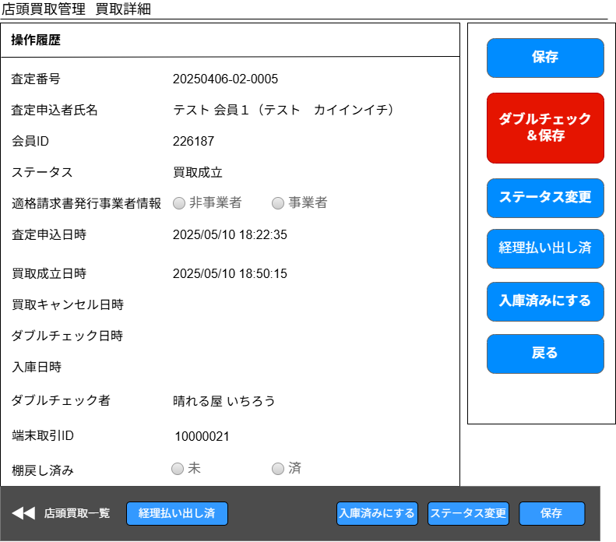

(14)

(1)

(2)
(15)
(3)

(4)

(16)
(5)
(6)

(17)
(7)

(8)
(18)

(9)
ボタンの位置を画面下部に移動する
データ出力日時を入庫日時に変更
(10)
(19)

(11)

(12)

(13)

 | カスタマイズ説明
 | ・ | カスタマイズ要件
 |  | ・ | ステータス「ダブルチェック済み」「データ出力済み」はなくなる
 |  | ・ | ステータス「経理払い出し待ち」「入庫済み」「棚戻し済み」「未登録在庫あり」「入庫待ち」「管理者取消」を追加する
 |  | ・ | ログインしているメンバーの編集可能店舗が、買取情報の買取店舗と一致する場合のみ情報の更新を可能とする
 |  | ・ | 更新日について
 |  |  | ・ | データ出力日時が入庫日となる
 |  |  | ・ | 払い出しについては、EC-CUBE上にデータがないため新規に項目を追加する（払い出し日時）
 |  |  |  | →払い出し日＝買取成立日時となるため不要
 | ・ | カスタマイズ要件に記載の内容以外は現行踏襲とする

 | 処理概要（★はカスタマイズ項目）
 | ★ | ダブルチェック＆保存機能の削除
 |  | ・ | ステータス「ダブルチェック済み」がなくなるため、ダブルチェック＆保存ボタンを削除する

 | ★ | ダブルチェック日時の削除
 |  | ・ | ステータス「ダブルチェック済み」がなくなるため、表示を削除する

 | ★ | データ出力日時を入庫日時に変更
 |  | ・ | データ出力日時の名前を変更し、入庫日時にする
 |  | ・ | データが入るタイミングは入庫済みステータスに変更したタイミングとする

 | ★ | 編集可能店舗チェック
 |  | ・ | 保存ボタンを押した際、ログインしているメンバーの編集可能店舗が、買取情報の買取店舗と一致する場合のみ情報の更新を可能とする
 |  | ・ | 買取情報を編集できないメンバーの場合、ボタンを押下したあとにエラーメッセージを表示する

 | ★ | 経理払い出し済ボタンの追加
 |  | ・ | 経理が振り込みを終えた際に押下し、買取成立ステータスにする
 |  | ・ | 買取成立ステータスに更新後、個別入力商品がある場合は未登録在庫あり、ない場合は入庫待ちにステータスを変更する
 |  | ・ | ボタンを押下した際、ポップアップメッセージで操作に誤りがないか確認を促すようにする
 |  | ・ | 更新のURLを分け、経理チームのみが更新可能とする

 | ★ | 入庫済みボタンの追加
 |  | ・ | 入庫処理を終えた際に押下し、入庫済みステータスにする
 |  | ・ | B06-01 買取自動入庫バッチと同様の入庫処理を行う
 |  |  | ・ | 実在庫情報を、店頭買取を行った店舗のECCUBE在庫に登録する
 |  |  |  |  | 総在庫、総原価、原価単価の更新を行う
 |  |  | ・ | 在庫履歴を登録する
 |  |  |  |  | 仕入単価＝買取単価で登録
 |  |  |  |  | 登録元機能は「店頭買取」、登録元IDは査定IDを登録
 |  |  |  |  | 履歴の登録については、0202_基本設計仕様書(在庫管理機能).xlsxの「別添資料_在庫変動時の履歴作成について」シート参照
 |  |  | ・ | 店頭買取情報の最終更新者を入庫済みボタンを押したユーザとする
 |  | ・ | 買取管理の権限があり、編集可能店舗であれば更新可能とする

 | ★ | ダブルチェック者の追加
 |  | ・ | MTGバイヤーでダブルチェック者が入力されるので、MTGバイヤーから連携済みのダブルチェック者を出力する

 | ★ | 端末取引ID
 |  | ・ | MTGバイヤーで買取成立時端末取引IDが入力されるので、MTGバイヤーから連携済みの端末取引IDを出力する

 | ★ | 棚戻し済み
 |  | ・ | 棚戻し状態を出力する
 |  | ・ | ラジオボタンは非活性とし、現在選択されている状態を表示する
 |  | ・ | 棚戻し済みフラグの編集は、戻しリストCSVまたはPDFをダウンロードした際に棚戻し済みフラグを立てる

 | ・ | 保存ボタン押下時の処理
 |  | ・ | 実在庫情報のうち、増減数が入力されているものについて更新を行う
 |  |  | ・ | 増減数が入力されているものについて実在庫情報の変更履歴を登録する
 |  | ・ | 実在庫情報のうち、新規で商品が追加された場合は実在庫情報の登録と履歴の登録を行う
 |  |  | ★ | 現行入っている明細の追加処理（dtb_otc_buy_order_detailへの登録処理）は不要なため、踏襲しない
 |  | ★ | 実在庫情報登録または更新時、買取価格を適切に移動させ買取合計金額と実在庫情報の買取金額の合計（実在庫の明細ごとの小計の合計）が一致するようにする
 |  |  | ・ | 詳細は実在庫情報説明箇所に記載
 |  | ・ | メモの更新を行う

 | 識別ID |  |  | ラベル |  |  |  |  |  |  | 書式・制限 |  |  | 必須 |  | 最大文字数 または最大値 |  | 初期値 |  |  |  | 画面部品の説明
 | 1 |  |  | 査定番号 |  |  |  |  |  |  | ラベル |  |  | - |  | - |  | - |  |  |  | -
 | 2 |  |  | 査定申込者氏名 |  |  |  |  |  |  | ラベル |  |  | - |  | - |  | - |  |  |  | -
 | 3 |  |  | 会員ID |  |  |  |  |  |  | ラベル |  |  | - |  | - |  | - |  |  |  | -
 | 4 |  |  | ステータス |  |  |  |  |  |  | ラベル |  |  | - |  | - |  | - |  |  |  | 表示される内容については「店頭買取管理ステータス」参照
 | 5 |  |  | 適格請求書発行事業者情報 |  |  |  |  |  |  | 非活性ラジオボタン |  |  | - |  | - |  | - |  |  |  | 登録済みの値を選択状態にし、ラジオボタンは非活性にする
 | 6 |  |  | 査定申込日時 |  |  |  |  |  |  | ラベル |  |  | - |  | - |  | - |  |  |  | -
 | 7 |  |  | 買取成立日時 |  |  |  |  |  |  | ラベル |  |  | - |  | - |  | - |  |  |  | -
 | 8 |  |  | 買取キャンセル日時 |  |  |  |  |  |  | ラベル |  |  | - |  | - |  | - |  |  |  | -
 | 9 |  |  | ダブルチェック日時 |  |  |  |  |  |  | ラベル |  |  | - |  | - |  | - |  |  |  | 項目を削除する
 | 10 |  |  | 入庫日時 |  |  |  |  |  |  | ラベル |  |  | - |  | - |  | - |  |  |  | 項目名をデータ出力日時から入庫日時に変更する
 | 11 |  |  | ダブルチェック者 |  |  |  |  |  |  | ラベル |  |  | - |  | - |  | - |  |  |  | 項目追加
 | 12 |  |  | 端末取引ID |  |  |  |  |  |  | ラベル |  |  | - |  | - |  | - |  |  |  | 項目追加
 | 13 |  |  | 棚戻し済み |  |  |  |  |  |  | 非活性ラジオボタン |  |  | - |  | - |  | - |  |  |  | 項目追加 登録済みの値を選択状態にし、ラジオボタンは非活性にする
 | 14 |  |  | 保存 |  |  |  |  |  |  | ボタン |  |  | - |  | - |  | - |  |  |  | ログインメンバーの編集可能店舗と買取情報の買取店舗が致する場合のみ情報更新可能
 | 15 |  |  | ダブルチェック＆保存 |  |  |  |  |  |  | ボタン |  |  | - |  | - |  | - |  |  |  | ボタンを削除する
 | 16 |  |  | ステータス変更 |  |  |  |  |  |  | ボタン |  |  | - |  | - |  | - |  |  |  | ステータス変更画面に遷移する ITチーム以外は権限エラーとなる
 | 17 |  |  | 経理払い出し済 |  |  |  |  |  |  | ボタン |  |  |  |  |  |  |  |  |  |  | 押下時買取成立にしてよいかポップアップを表示する 経理以外は権限エラーとなる
 | 18 |  |  | 入庫済みにする |  |  |  |  |  |  | ボタン |  |  |  |  |  |  |  |  |  |  | 押下時入庫済みステータスにする
 | 19 |  |  | 戻る |  |  |  |  |  |  | ボタン |  |  | - |  | - |  | - |  |  |  | 一覧画面に戻る

 | レイアウト図
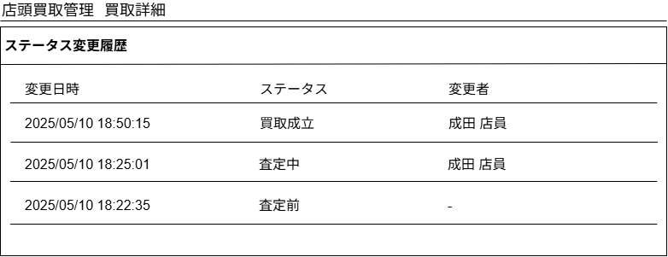

(1)
(2)
(3)

 | カスタマイズ説明
 | ・ | カスタマイズ要件
 |  | ・ | なし
 | ・ | カスタマイズ要件に記載の内容以外は現行踏襲とする

 | 処理概要（★はカスタマイズ項目）
 | ・ | ステータス変更履歴の取得
 |  | ・ | ステータス変更履歴を取得し、変更日時の降順に表示する

 | 識別ID |  |  | ラベル |  |  |  |  |  |  | 書式・制限 |  |  | 必須 |  | 最大文字数 または最大値 |  | 初期値 |  |  |  | 画面部品の説明
 | 1 |  |  | 変更日時 |  |  |  |  |  |  | ラベル |  |  | - |  | - |  | - |  |  |  | -
 | 2 |  |  | ステータス |  |  |  |  |  |  | ラベル |  |  | - |  | - |  | - |  |  |  | 表示される内容については「店頭買取管理ステータス」参照
 | 3 |  |  | 変更者 |  |  |  |  |  |  | ラベル |  |  | - |  | - |  | - |  |  |  | -

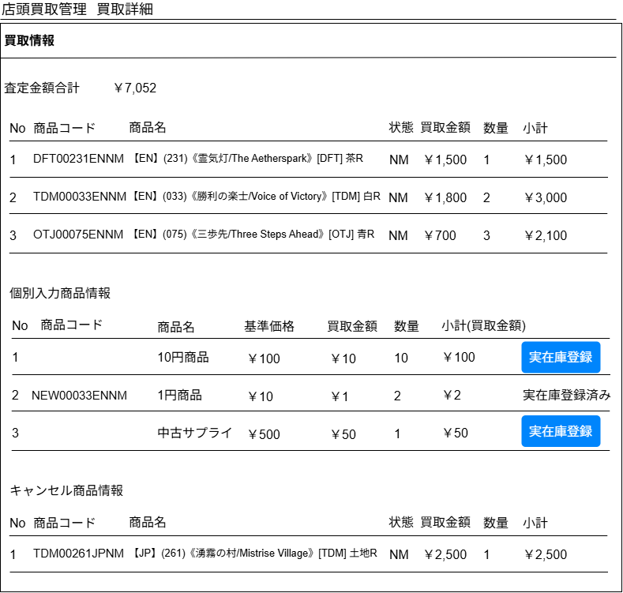
 | レイアウト図

(1-1)

(1-2)
(1-3)
(1-4)
(1-5)
(1-6)
(1-7)
(1-8)

(2-1)
(2-2)
(2-3)
(2-4)
(2-5)
(2-6)
(2-7)
(2-8)

 |  |  |  |  |  |  |  |  |  |  |  |  |  |  |  |  |  |  |  |  |  |  |  | 実在庫情報登録ボタンをクリックすると
 |  |  |  |  |  |  |  |  |  |  |  |  |  |  |  |  |  |  |  |  |  |  |  | 商品追加モーダルが表示される
 |  |  |  |  |  |  |  |  |  |  |  |  |  |  |  |  |  |  |  |  |  |  |  | 商品追加モーダルの仕様についてはこちら

(3-1)
(3-2)
(3-3)
(3-4)
(3-5)
(3-6)
(3-7)
一部キャンセルはPh2の要件となるためPh1では実装しない

 | カスタマイズ説明
 | ・ | カスタマイズ要件
 |  | ・ | 未登録在庫について
 |  |  | ・ | 商品マスターに登録されていない商品・商品規格がある場合は、未登録在庫として登録する
 |  |  | ・ | 未登録在庫の商品が商品マスターに登録された後は、商品規格と紐づけを行えるようにする
 |  |  | ・ | １つの買取情報内で、未在庫商品が１つでもあると、入庫されない
 |  | ・ | 一部商品キャンセルについて
一部キャンセルはPh2の要件となるためPh1では実装しない
 |  |  | ・ | 申し込み時と買取成立時のデータをそれぞれ保持するようにする
 |  |  | ・ | 申し込み時と買取成立時の差分をキャンセルデータとして取り扱う
 |  |  | ・ | 全てキャンセルされた場合は今まで通り、ステータス変更を行う
 |  |  | ・ | キャンセルされた情報は別枠に表示する
 |  | ・ | ログインしているメンバーの編集可能店舗が、買取情報の買取店舗と一致する場合のみ情報の更新を可能とする
 |  | ・ | 在庫入庫者は「入庫のステータス」を変更できるように権限を分ける
 | ・ | カスタマイズ要件に記載の内容以外は現行踏襲とする

 | 処理概要（★はカスタマイズ項目）
 | ★ | 個別入力商品の実在庫登録状況を管理できるようにする（未登録在庫についての要件）
 |  | ・ | 実在庫登録が可能なのは「未登録在庫あり」ステータスの場合のみ
 |  | ・ | 個別入力商品について、商品・商品規格がない状態であるため、商品・商品規格を登録したのち、実在庫登録ボタンを押下し実在庫登録を行う
 |  |  | ・ | 実在庫登録ボタンを押下すると、商品検索モーダルを開き、実在庫として登録する商品を選択する
 |  |  | ・ | 商品追加モーダルの仕様についてはこちら
 |  |  | ・ | 商品選択を行ったら、実在庫情報に商品コード/実際に買取を行った買取単価/実際に買取を行った買取小計/実際に買取を行った数量を登録する
 |  |  | ・ | 個別入力商品情報には選択した商品コードを登録する
 |  |  | ・ | 実在庫登録状況を「実在庫登録済み」にする

 |  |  |  |  | 個別入力商品に持っている情報 |  |  |  |  |  |  |  |  |  |  |  |  |  | 個別入力商品をもとに実在庫情報に登録する内容
 |  |  |  |  |  | 項目名 |  |  | 説明 |  |  |  |  |  |  |  |  |  | 項目名 |  | 説明
 |  |  |  |  |  | 商品名 |  |  | MTGBuyerで入力した商品名 |  |  |  |  |  |  |  |  |  | 商品コード |  | 実在庫情報登録で選択した商品の商品コード
 |  |  |  |  |  | 販売金額 |  |  | MTGBuyerで入力した金額、単価 |  |  |  |  |  |  |  |  |  | 買取金額 |  | 個別入力商品情報を引き継ぎ
 |  |  |  |  |  | 買取金額（MTGBuyerで入力した金額、1商品あたりの金額） |  |  | MTGBuyerで入力した金額、単価 |  |  |  |  |  |  |  |  |  | 買取小計 |  | 個別入力商品情報の買取金額×個数
 |  |  |  |  |  | 個数 |  |  | MTGBuyerで入力した個数 |  |  |  |  |  |  |  |  |  | 個数 |  | 個別入力商品情報を引き継ぎ
 |  |  |  |  |  | 部門ID |  |  | MTGBuyerで入力した部門ID |  |  |  |  |  |  |  |  |  | ※実在庫情報の修正等で適切に原価の移動を行うため小計を保持するようにする
 |  |  |  |  |  |  |  |  |  |  |  |  |  |  |  |  |  |  | ※販売金額、部門IDは実在庫情報としては使用しないため引き継がない

 |  | ・ | 個別入力商品内に1つでも実在庫登録済みでない商品が存在する場合、買取のステータスを「未登録在庫あり」にする
 |  | ・ | 個別入力商品内の商品がすべて実在庫登録済みの場合、買取のステータスを「入庫待ち」にする
 |  | ・ | 実在庫登録が可能なのは編集可能店舗を持つユーザのみ
一部キャンセルはPh2の要件となるためPh1では実装しない
 | ★ | キャンセル商品情報（一部商品キャンセルについての要件）
 |  | ・ | キャンセル商品情報を査定対象の情報と分けて表示する
 |  | ・ | キャンセル商品情報は新規のテーブルに持ち、合計金額等の集計の対象とはならない
 |  | ・ | 全キャンセルの場合は、キャンセル商品情報は登録されない（通常の明細が登録されたままとなる）
 |  | ・ | キャンセル商品情報はA06-14 店頭買取情報一部キャンセル情報連携でMTGバイヤーからデータ連携される

 | ・ | 買取明細情報取得
 |  | ・ | 買取情報に紐づく買取明細（個別入力商品情報は除く）を買取金額の降順、明細IDの昇順で取得する

 | ・ | 個別入力商品情報取得
 |  | ・ | 買取情報に紐づく個別入力商品を取得する
 |  | ★ | 商品コードと、実在庫登録状況を新たに取得し、実在庫情報登録状況が未登録の場合は実在庫登録ボタンを表示、登録済みの場合は「実在庫登録済み」とラベル表示を行う

 | 識別ID |  |  | ラベル |  |  |  |  |  |  | 書式・制限 |  |  | 必須 |  | 最大文字数 または最大値 |  | 初期値 |  |  |  | 画面部品の説明
 | 買取明細情報
 | 1-1 |  |  | 査定合計金額 |  |  |  |  |  |  | ラベル |  |  | - |  | - |  | - |  |  |  | -
 | 1-2 |  |  | No |  |  |  |  |  |  | ラベル |  |  | - |  | - |  | - |  |  |  | -
 | 1-3 |  |  | 商品コード |  |  |  |  |  |  | ラベル |  |  | - |  | - |  | - |  |  |  | -
 | 1-4 |  |  | 商品名 |  |  |  |  |  |  | ラベル |  |  | - |  | - |  | - |  |  |  | -
 | 1-5 |  |  | 状態 |  |  |  |  |  |  | ラベル |  |  | - |  | - |  | - |  |  |  | -
 | 1-6 |  |  | 買取金額 |  |  |  |  |  |  | ラベル |  |  | - |  | - |  | - |  |  |  | -
 | 1-7 |  |  | 数量 |  |  |  |  |  |  | ラベル |  |  | - |  | - |  | - |  |  |  | -
 | 1-8 |  |  | 小計 |  |  |  |  |  |  | ラベル |  |  | - |  | - |  | - |  |  |  | -
 | 個別入力商品情報
 | 2-1 |  |  | No |  |  |  |  |  |  | ラベル |  |  | - |  | - |  | - |  |  |  | -
 | 2-2 |  |  | 商品コード |  |  |  |  |  |  | ラベル |  |  | - |  | - |  | - |  |  |  | 実在庫登録を行った際に、商品コードを紐づけるため表示を追加する
 | 2-3 |  |  | 商品名 |  |  |  |  |  |  | ラベル |  |  | - |  | - |  | - |  |  |  | -
 | 2-4 |  |  | 基準価格 |  |  |  |  |  |  | ラベル |  |  | - |  | - |  | - |  |  |  | 販売金額から基準価格に変更
 | 2-5 |  |  | 買取金額 |  |  |  |  |  |  | ラベル |  |  | - |  | - |  | - |  |  |  | -
 | 2-6 |  |  | 数量 |  |  |  |  |  |  | ラベル |  |  | - |  | - |  | - |  |  |  | -
 | 2-7 |  |  | 小計(買取金額) |  |  |  |  |  |  | ラベル |  |  | - |  | - |  | - |  |  |  | -
 | 2-8 |  |  | 実在庫登録 |  |  |  |  |  |  | ボタン/ラベル |  |  | - |  | - |  | ボタン |  |  |  | ・実在庫登録を行っていない場合は実在庫登録ボタンを表示する ・実在庫が登録済みの場合は、実在庫登録済みという文言を表示する
 | キャンセル商品情報
 | 3-1 |  |  | No |  |  |  |  |  |  | ラベル |  |  | - |  | - |  | - |  |  |  | -
一部キャンセルはPh2の要件となるためPh1では実装しない
 | 3-2 |  |  | 商品コード |  |  |  |  |  |  | ラベル |  |  | - |  | - |  | - |  |  |  | -
 | 3-3 |  |  | 商品名 |  |  |  |  |  |  | ラベル |  |  | - |  | - |  | - |  |  |  | -
 | 3-4 |  |  | 状態 |  |  |  |  |  |  | ラベル |  |  | - |  | - |  | - |  |  |  | -
 | 3-5 |  |  | 買取金額 |  |  |  |  |  |  | ラベル |  |  | - |  | - |  | - |  |  |  | -
 | 3-6 |  |  | 数量 |  |  |  |  |  |  | ラベル |  |  | - |  | - |  | - |  |  |  | -
 | 3-7 |  |  | 小計 |  |  |  |  |  |  | ラベル |  |  | - |  | - |  | - |  |  |  | -

 | レイアウト図
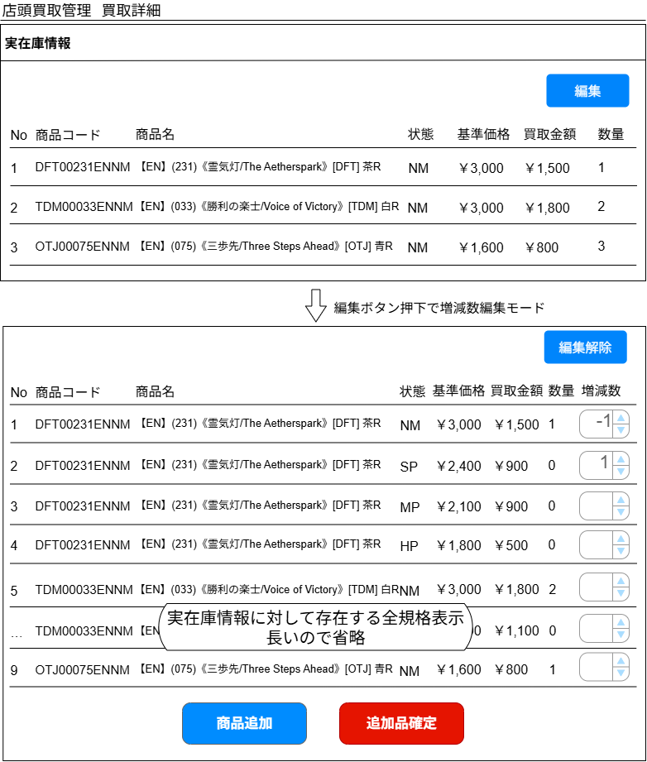

(1-1)

(1-2)
(1-3)
(1-4)
(1-5)
(1-6)
(1-7)
(1-8)

現行では商品規格に紐づく現在の買取価格が表示されているが、実在庫情報に登録されている実際に買取を行った金額を表示する
状態違いの商品については買取金額を表示しない（実際に買い取った金額がないため）

(2-1)
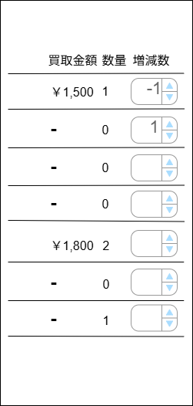
(2-2)
(2-3)
(2-4)
(2-5)
(2-6)
(2-7)
(2-8)
(2-9)

(2-11)
(2-10)

 | カスタマイズ説明
 | ・ | カスタマイズ要件
 |  | ・ | ログインしているメンバーの編集可能店舗が、買取情報の買取店舗と一致する場合のみ情報の更新を可能とする
 |  | ・ | 在庫入庫者は「入庫のステータス」を変更できるように権限を分ける
 | ・ | カスタマイズ要件に記載の内容以外は現行踏襲とする

 | 処理概要（★はカスタマイズ項目）
 | ★ | ステータスが入庫待ちまたは未登録在庫ありの場合のみ、実在庫情報の登録が可能
 |  | ・ | 追加品確定ボタンを押した際、ログインしているメンバーが編集可能店舗を持っているかつステータスが入庫待ちまたは未登録在庫あり場合のみ更新を可能とする
 |  | ・ | 上記の以外の場合は更新できない旨エラーメッセージを表示する

 | ★ | 実在庫情報変更時の原価の計算について
 |  | ・ | 買取金額はそのまま在庫入庫時の仕入単価として登録され、総原価に加算される
 |  | ・ | 実在庫情報を変更した場合、原価（買取金額）を適切に移動させる必要がある
 |  | ・ | 原価（買取金額）移動の仕様は以下の通りとする

 |  |  | 【原価（買取金額）移動の原則】
 |  |  | ・ | 買取の総原価（買取合計金額）は移動を行っても元の買取合計金額と必ず一致させる
 |  |  |  | （移動の結果によっては仕入単価に端数処理が発生する可能性があるため、明細ごとの小計の合計が元の買取合計金額と一致するようにする）
 |  |  | ・ | 移動の結果、仕入単価が端数になる場合（小計 ÷ 数量で小数以下が発生する場合）、仕入単価は四捨五入を行う

 |  |  | 【原価（買取金額）移動パターン】
 |  |  | ① | 実在庫情報変更時、数量が減った明細のみがある（数量間違い）
 |  |  |  |  | →原価について移動を行わない
 |  |  |  |  | →1商品の原価は上がる
 |  |  |  |  | →例外として、数量が減った明細について明細が0になる場合は明細の金額を他の全明細に均等に按分する
 |  |  |  |  |  | →均等に按分するルールとして、明細の数で按分を行う（2明細なら2で割る）。明細内の数量や金額は考慮しない
 |  |  |  |  |  | →均等に按分する際、割り切れない場合（割り切れたとしても小数点以下が発生する場合）は買取金額（仕入単価）が最も高い商品の明細に端数分を割り当てる
 |  |  |  |  |  | （買取金額が最も高い商品が複数あった場合は、商品規格IDが若い方に端数分を割り当てる）
 |  |  |  |  |  |  | 例）明細小計5円の明細を2明細に按分する際、3円と2円に按分する
 |  |  | ② | 実在庫情報変更時、数量が増えた明細のみがある（数量間違い）
 |  |  |  |  | →原価について移動を行わない
 |  |  |  |  | →1商品の原価は下がる
 |  |  |  |  | →数量が増えた明細が新たに追加された明細だった場合、その明細は買取金額0円となる（他の明細からの原価の移動は行わない）
 |  |  | ③ | 実在庫情報変更時、数量が減った明細と増えた明細が両方ある（状態・言語等間違いによる振替）
 |  |  |  |  | →減った数量の分の原価を増えた数量の分の原価に振り分ける
 |  |  |  |  |  | →均等に按分するルールとして、明細の数で按分を行う（2明細なら2で割る）。明細内の数量や金額は考慮しない。
 |  |  |  |  |  | →均等に按分する際、割り切れない場合（割り切れたとしても小数点以下が発生する場合）は買取金額（仕入単価）が最も高い商品の明細に端数分を割り当てる
 |  |  |  |  |  | （買取金額が最も高い商品が複数あった場合は、商品規格IDが若い方に端数分を割り当てる）

 |  |  | パターン①の例
 |  |  |  | ①-1 BlackLotus(NM)を10万円で3枚買取したはずだったが、実際には2枚だった
 |  |  |  | 商品名 |  |  |  |  |  | 状態 | 買取金額(仕入単価) |  | 数量 |  | 小計
 |  |  |  | BlackLotus |  |  |  |  |  | NM | 10万 |  | 3 |  | 30万
 |  |  |  | ↓ | 数量を1減らす
 |  |  |  | 商品名 |  |  |  |  |  | 状態 | 買取金額(仕入単価) |  | 数量 |  | 小計
 |  |  |  | BlackLotus |  |  |  |  |  | NM | 15万 |  | 2 |  | 30万 |  |  | 仕入単価は上がる

 |  |  |  | ①-2 BlackLotus(NM)を10万円で3枚買取したはずだったが、実際には2枚だった、またBadlandsを1枚を8万円で買取したはずだったが実際には0枚だった
 |  |  |  | 商品名 |  |  |  |  |  | 状態 | 買取金額(仕入単価) |  | 数量 |  | 小計
 |  |  |  | BlackLotus |  |  |  |  |  | NM | 10万 |  | 3 |  | 30万
 |  |  |  | Badlands |  |  |  |  |  | NM | 8万 |  | 1 |  | 8万
 |  |  |  | Mox Pearl |  |  |  |  |  | NM | 5万 |  | 1 |  | 5万
 |  |  |  | ↓ | BlackLotus、Badlansの数量を1減らす
 |  |  |  | 商品名 |  |  |  |  |  | 状態 | 買取金額(仕入単価) |  | 数量 |  | 小計
 |  |  |  | BlackLotus |  |  |  |  |  | NM | 17万 |  | 2 |  | 34万 |  |  | Badlandsの数量が0になったため、それぞれの明細に4万づつ振り分けた
 |  |  |  | Mox Pearl |  |  |  |  |  | NM | 5万 |  | 1 |  | 9万

 |  |  | パターン②の例
 |  |  |  | ②-1 BlackLotus(NM)を10万円で3枚買取したはずだったが、実際には4枚だった
 |  |  |  | 商品名 |  |  |  |  |  | 状態 | 買取金額(仕入単価) |  | 数量 |  | 小計
 |  |  |  | BlackLotus |  |  |  |  |  | NM | 10万 |  | 3 |  | 30万
 |  |  |  | ↓ | 数量を1増やす
 |  |  |  | 商品名 |  |  |  |  |  | 状態 | 買取金額(仕入単価) |  | 数量 |  | 小計
 |  |  |  | BlackLotus |  |  |  |  |  | NM | 7.5万 |  | 4 |  | 30万 |  |  | 仕入単価は下がる

 |  |  | パターン③の例
 |  |  |  | ③-1 BlackLotus(NM)を10万円で3枚買取したはずだったが、1枚SPだった
 |  |  |  | 商品名 |  |  |  |  |  | 状態 | 買取金額(仕入単価) |  | 数量 |  | 小計
 |  |  |  | BlackLotus |  |  |  |  |  | NM | 10万 |  | 3 |  | 30万
 |  |  |  | ↓ | BlackLotus(NM)の数量を1減らし、BlackLotus(SP)の数量を1増やす
 |  |  |  | 商品名 |  |  |  |  |  | 状態 | 買取金額(仕入単価) |  | 数量 |  | 小計
 |  |  |  | BlackLotus |  |  |  |  |  | NM | 10万 |  | 2 |  | 20万 |  |  | 減った数量×仕入単価を小計から減らす
 |  |  |  | BlackLotus |  |  |  |  |  | SP | 10万 |  | 1 |  | 10万 |  |  | 上記で減らした小計の分を増えた明細に割り振る

 |  |  |  | ③-2 BlackLotus(NM)を10万円で3枚買取したはずだったが、1枚SPだった、またBadlansを1枚8万円で買取したはずだったが実はMox Pearlの間違いだった
 |  |  |  | 商品名 |  |  |  |  |  | 状態 | 買取金額(仕入単価) |  | 数量 |  | 小計
 |  |  |  | BlackLotus |  |  |  |  |  | NM | 10万 |  | 3 |  | 30万
 |  |  |  | Badlands |  |  |  |  |  | NM | 8万 |  | 1 |  | 8万
 |  |  |  | ↓ | BlackLotus(NM)の数量を1減らし、BlackLotus(SP)の数量を1増やす、またBadlansの数量を1減らし、Mox Pearlを1枚追加する
 |  |  |  | 商品名 |  |  |  |  |  | 状態 | 買取金額(仕入単価) |  | 数量 |  | 小計
 |  |  |  | BlackLotus |  |  |  |  |  | NM | 10万 |  | 2 |  | 20万 |  |  | 減った数量×仕入単価を小計から減らす
 |  |  |  | BlackLotus |  |  |  |  |  | SP | 9万 |  | 1 |  | 9万 |  |  | 上記で減らした小計(10万) + Badlandsの明細(8万) = 18万を2明細で分けるので9万となる
 |  |  |  | Mox Pearl |  |  |  |  |  | NM | 9万 |  | 1 |  | 9万

 | ★ | 買取金額の表示について
 |  | ・ | 識別ID1-7、2-7の買取金額について、現行では商品規格に紐づく現在の買取価格が表示されているが、実在庫情報に登録されている実際に買取を行った金額を表示する
 |  | ・ | 増減数編集モードになった際、状態違いの商品が表示されるが、状態違いの商品については買取金額を表示しない（実際に買い取った金額がないため）

 | ★ | 基準価格の表示について
 |  | ・ | 識別ID1-6、2-6は商品コードに紐づく現在の販売価格を表示していたが、基準価格を表示する

 | ・ | 実在庫情報取得処理
 |  | ・ | 買取情報に紐づく実在庫情報をカード状態IDの昇順、買取金額の高い順、商品規格IDの昇順で取得する

 | ・ | 実在庫増減数編集モード商品取得
 |  | ・ | 実在庫情報の編集ボタンを押したときに表示される商品一覧を取得する
 |  | ・ | 実在庫情報に紐づく高額商品の一覧と、通常商品について存在する全状態を取得する

 | ・ | 追加商品検索処理
 |  | ・ | 商品追加ボタンをクリックすると商品追加モーダルが開く
 |  | ・ | 商品追加モーダルの仕様についてはこちら

 | ・ | 追加品確定ボタン押下時の処理
 |  | ・ | 保存ボタン押下時と同様

 | 識別ID |  |  | ラベル |  |  |  |  |  |  | 書式・制限 |  |  | 必須 |  | 最大文字数 または最大値 |  | 初期値 |  |  |  | 画面部品の説明
 | 実在庫情報
 | 1-1 |  |  | 編集 |  |  |  |  |  |  | ボタン |  |  | - |  | - |  | - |  |  |  | 増減数編集モードになる
 | 1-2 |  |  | No |  |  |  |  |  |  | ラベル |  |  | - |  | - |  | - |  |  |  | -
 | 1-3 |  |  | 商品コード |  |  |  |  |  |  | ラベル |  |  | - |  | - |  | - |  |  |  | -
 | 1-4 |  |  | 商品名 |  |  |  |  |  |  | ラベル |  |  | - |  | - |  | - |  |  |  | -
 | 1-5 |  |  | 状態 |  |  |  |  |  |  | ラベル |  |  | - |  | - |  | - |  |  |  | -
 | 1-6 |  |  | 基準価格 |  |  |  |  |  |  | ラベル |  |  |  |  |  |  |  |  |  |  | 現行は販売価格が表示されているが、基準価格を表示するよう変更
 | 1-7 |  |  | 買取金額 |  |  |  |  |  |  | ラベル |  |  | - |  | - |  | - |  |  |  | 現行は現在の買取金額が表示されているが、実在庫情報に登録されている買取金額を表示するよう変更
 | 1-8 |  |  | 数量 |  |  |  |  |  |  | ラベル |  |  | - |  | - |  | - |  |  |  | -
 | 増減数編集モード
 | 2-1 |  |  | 編集解除 |  |  |  |  |  |  | ボタン |  |  | - |  | - |  | - |  |  |  | 実在庫情報表示に戻る
 | 2-2 |  |  | No |  |  |  |  |  |  | ラベル |  |  | - |  | - |  | - |  |  |  | -
 | 2-3 |  |  | 商品コード |  |  |  |  |  |  | ラベル |  |  | - |  | - |  | - |  |  |  | -
 | 2-4 |  |  | 商品名 |  |  |  |  |  |  | ラベル |  |  | - |  | - |  | - |  |  |  | -
 | 2-5 |  |  | 状態 |  |  |  |  |  |  | ラベル |  |  | - |  | - |  | - |  |  |  | -
 | 2-6 |  |  | 基準価格 |  |  |  |  |  |  | ラベル |  |  |  |  |  |  |  |  |  |  | 現行は販売価格が表示されているが、基準価格を表示するよう変更
 | 2-7 |  |  | 買取金額 |  |  |  |  |  |  | ラベル |  |  | - |  | - |  | - |  |  |  | 現行は現在の買取金額が表示されているが、実在庫情報に登録されている買取金額を表示するよう変更 また、状態違いについては買取金額を表示しない
 | 2-8 |  |  | 数量 |  |  |  |  |  |  | ラベル |  |  | - |  | - |  | - |  |  |  | -
 | 2-9 |  |  | 増減数 |  |  |  |  |  |  | 数値(マイナスを許可） |  |  | - |  | - |  | - |  |  |  | -
 | 2-10 |  |  | 商品追加 |  |  |  |  |  |  | ボタン |  |  | - |  | - |  | - |  |  |  | 商品検索モーダルを開く
 | 2-11 |  |  | 追加品確定 |  |  |  |  |  |  | ボタン |  |  | - |  | - |  | - |  |  |  | 増減数や商品追加を反映する

 | レイアウト図
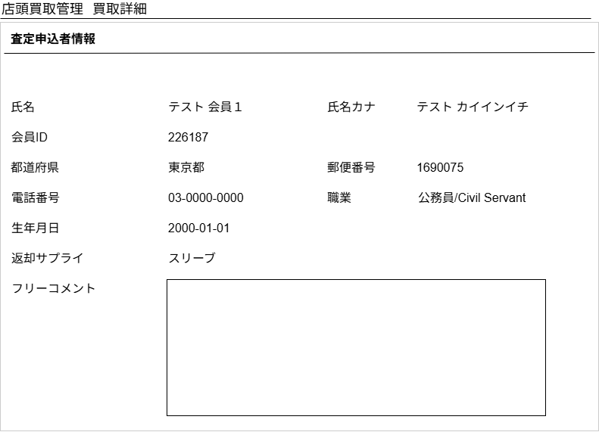

(1)
(2)

(3)

(4)
(5)

(6)
(7)

(8)

(9)

(10)

 | カスタマイズ説明
 | ・ | カスタマイズ要件
 |  | ・ | なし
 | ・ | カスタマイズ要件に記載の内容以外は現行踏襲とする

 | 処理概要（★はカスタマイズ項目）
 | ・ | 査定申込者情報を取得する

 | 識別ID |  |  | ラベル |  |  |  |  |  |  | 書式・制限 |  |  | 必須 |  | 最大文字数 または最大値 |  | 初期値 |  |  |  | 画面部品の説明
 | 1 |  |  | 氏名 |  |  |  |  |  |  | ラベル |  |  | - |  | - |  | - |  |  |  | -
 | 2 |  |  | 氏名カナ |  |  |  |  |  |  | ラベル |  |  | - |  | - |  | - |  |  |  | -
 | 3 |  |  | 会員ID |  |  |  |  |  |  | ラベル |  |  | - |  | - |  | - |  |  |  | -
 | 4 |  |  | 都道府県 |  |  |  |  |  |  | ラベル |  |  | - |  | - |  | - |  |  |  | 表示される内容については「店頭買取管理ステータス」参照
 | 5 |  |  | 郵便番号 |  |  |  |  |  |  | ラベル |  |  | - |  | - |  | - |  |  |  | 登録済みの値を選択状態にし、ラジオボタンは非活性にする
 | 6 |  |  | 電話番号 |  |  |  |  |  |  | ラベル |  |  | - |  | - |  | - |  |  |  | -
 | 7 |  |  | 職業 |  |  |  |  |  |  | ラベル |  |  | - |  | - |  | - |  |  |  | -
 | 8 |  |  | 生年月日 |  |  |  |  |  |  | ラベル |  |  | - |  | - |  | - |  |  |  | -
 | 9 |  |  | 返却サプライ |  |  |  |  |  |  | ラベル |  |  | - |  | - |  | - |  |  |  | -
 | 10 |  |  | フリーコメント |  |  |  |  |  |  | 全角・半角 |  |  | - |  | - |  | - |  |  |  | -

 | レイアウト図
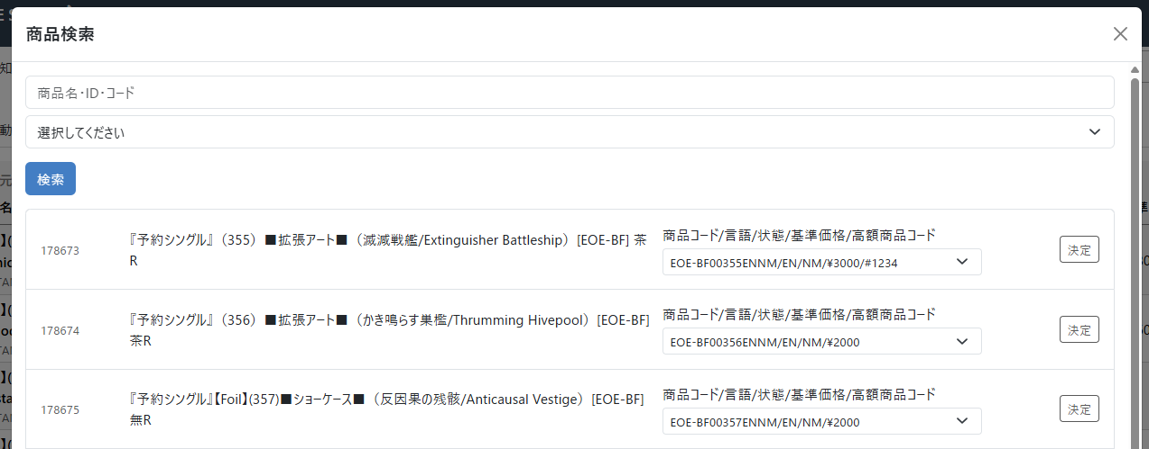
～検索結果省略～
(1)

(2)
(3)
(5)
(6)
(7)
(4)

(8)

 | カスタマイズ説明
 | ・ | カスタマイズ要件
 |  | ・ | 商品追加モーダルの表示について、受注情報編集画面の商品追加モーダルと表示を合わせる
 |  | ・ | 現行は商品、言語ごとに1行表示が行われるが、商品ごとに1行の表示とし、商品に紐づく商品規格がプルダウンで選択できるようにする

 | 処理概要（★はカスタマイズ項目）

 | ・ | 買取情報の「実在庫登録」ボタンまたは実在庫情報の「商品追加」ボタンをクリックするとこのモーダルが開く
 |  | ・ | 検索ボタンを押下すると、商品名・商品ID・商品コード、カテゴリーを条件として商品を検索できる。
 |  |  | ・ | 商品名と商品コードは部分一致検索。商品IDは完全一致検索
 |  | ・ | 検索された商品の商品コードを選択し、決定ボタンを押下することでこのダイアログを閉じる。
 |  |  | ・ | 買取情報の「実在庫登録」ボタンから呼び出された場合は、実在庫登録処理を行う
 |  |  |  | ・ | 実在庫登録処理の内容はこちら
 |  |  | ・ | 実在庫情報の「商品追加」ボタンから呼び出された場合は、実在庫情報の表の最下部に選択した商品を追加する
 |  |  |  | ・ | データベースへの反映は追加品確定ボタンクリック時となる
 |  |  |  | ・ | 現行では選択した商品の4状態の行が追加されていたが、受注情報編集画面の商品追加モーダルと表示を合わせるため、商品コードが特定されるので1行の追加とする

 | ・ | 商品コードのプルダウンには商品コード 言語 状態 基準価格 (あれば)高額商品コードを表示する

 | 識別ID |  |  | ラベル |  |  |  |  |  |  | 書式・制限 |  |  | 必須 |  | 最大値 |  | 初期値 |  |  |  | 画面部品の説明
 | 1 |  |  | 商品名・ID・コード |  |  |  |  |  |  | 全角・半角 |  |  | - |  | - |  | - |  |  |  | 商品名と商品コードは部分一致検索。商品IDは完全一致検索
 | 2 |  |  | カテゴリー |  |  |  |  |  |  | 単一選択(セレクトボックス) |  |  | - |  | - |  | - |  |  |  | -
 | 3 |  |  | 検索 |  |  |  |  |  |  | ボタン |  |  | - |  | - |  | - |  |  |  | 検索を実行する
 | 4 |  |  | 商品ID |  |  |  |  |  |  | ラベル |  |  | - |  | - |  | - |  |  |  | -
 | 5 |  |  | 商品名 |  |  |  |  |  |  | ラベル |  |  | - |  | - |  | - |  |  |  | -
 | 6 |  |  | 商品コード |  |  |  |  |  |  | 単一選択(セレクトボックス) |  |  | - |  | - |  | - |  |  |  | 商品に紐づく規格を表示する 表示内容は 商品コード/言語/状態/基準価格/(あれば)高額商品コード とする
 | 7 |  |  | 決定 |  |  |  |  |  |  | ボタン |  |  | - |  | - |  | - |  |  |  | -
 | 8 |  |  | ページングUI |  |  |  |  |  |  | リンク |  |  | - |  | - |  | - |  |  |  | -

ステータス変更
ドキュメント名 |  |  |  |  |  | 店頭買取管理機能 基本設計 |  |  |  | セクション
プロジェクト名 |  |  |  |  |  | サイトリニューアル |  |  |  | 作成者 |  | 石川 |  | 作成日 | 2025-05-08 | 更新者 | 石川 | 更新日 | 2025-09-02

機能No |  |  | M06-04 |  |  | 機能名 |  | 買取ステータス変更 |  |  |  |  |  | 概要 | 買取情報のステータス変更

 | レイアウト図
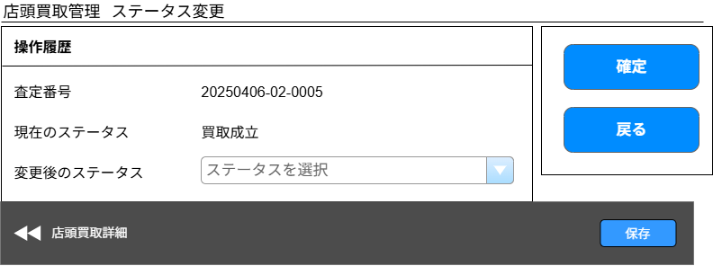

ボタンの位置を画面下部に移動する
(4)
(1)

(2)
(5)

(3)

詳細画面に合わせてボタン名称を保存とする

 | カスタマイズ説明
 | ・ | カスタマイズ要件
 |  | ・ | ステータス変更権限について
 |  |  | ・ | 経理は「払い出しのステータス」を編集できるように権限を分ける
 |  |  |  | →経理払い出し済みボタンを詳細画面につけて、経理のみ更新可能とする
 |  |  | ・ | 在庫入庫者は「入庫のステータス」を変更できるように権限を分ける
 |  |  |  | →入庫済みボタンを詳細画面につけて、買取管理を使えるユーザが更新可能とする
 |  | ・ | ステータスについて
 |  |  | ・ | 査定系のステータス＞払い出しのステータス＞入庫のステータス
 |  |  | ・ | 上記の順番とし、飛び越えたステータスにならないように制御を入れる
 |  |  |  | →入庫済みステータスになっている買取情報は管理者取消以外のステータスに変更することは不可という制御のみ入れる
 |  |  | ・ | ステータスの種類は下記を想定 ※ステータスのフローや項目については設計にて行う
 |  |  |  | →ステータスの種類は店頭買取管理ステータスシートを参照
 |  |  |  | 査定系のステータス
 |  |  |  | [査定前、査定中、査定中断、査定再開]
 |  |  |  | ┗データ出力日時が入庫日となる
 |  |  |  | ↓
 |  |  |  | 払い出しのステータス
 |  |  |  | [払い出し前／レジ払い出し済み／経理払い出し待ち／経理払い出し済み]
 |  |  |  | ┗払い出したが行われたかステータスを追加する
 |  |  |  | ↓
 |  |  |  | 入庫のステータス
 |  |  |  |  | [買取成立、ダブルチェック済、データ出力済]
 |  | ・ | 更新日について
 |  |  | ・ | データ出力日時が入庫日となる
 |  |  | ・ | 払い出しについては、EC-CUBE上にデータがないため新規に項目を追加する（払い出し日時）
 | ・ | カスタマイズ要件に記載の内容以外は現行踏襲とする

 | 処理概要（★はカスタマイズ項目）

 | ★ | ステータス変更について
 |  | ・ | 扱うステータスは「店頭買取管理ステータス」シートの通りとする
 |  | ・ | ITチームのみが使用可能な画面とする（権限で設定）
 |  | ・ | 入庫済みのステータスにした場合は入庫日時を登録する（入庫日時はデータ出力日を名称変更）
 |  | ・ | ログインしているメンバーの編集可能店舗が、買取情報の買取店舗と一致する場合のみステータス変更が可能
 |  | ・ | 入庫済みステータスになっている買取情報は管理者取消以外のステータスに変更することは不可

 | ★ | 買取集計対象のステータス（買取成立、入庫済み、未登録在庫あり、入庫待ち）に変更された場合は再集計を行う
 |  | ・ | 現状の買取集計対象ステータスであるダブルチェック済、データ出力済は廃止になるため対象から外す
 |  | ・ | 管理者取消に更新された場合は集計対象から外す

 | ・ | ステータス変更履歴の登録
 |  | ・ | ステータス変更を行った場合はステータス変更履歴を登録する
 |  | ・ | 変更日時、ステータス、変更者を記録する

 | ・ | 以下のステータスに更新した場合は更新したステータスに対応した日時を設定する
 |  |  | 買取成立 |  |  | 買取成立日を登録
 |  |  | 買取キャンセル |  |  | 買取キャンセル日を登録
 |  |  | 入庫済み |  |  | 入庫日を登録

 | 識別ID |  |  | ラベル |  |  | 書式・制限 |  | 必須 |  | 最大値 |  | 初期値 |  | 画面部品の説明
 | 1 |  |  | 査定ID |  |  | ラベル |  | - |  | - |  | -
 | 2 |  |  | 現在のステータス |  |  | ラベル |  | - |  | - |  | -
 | 3 |  |  | 変更後のステータス |  |  | 単一選択(セレクトボックス) |  | - |  | - |  | - |  | リストの内容については「店頭買取管理ステータス」参照
 | 4 |  |  | 保存 |  |  | ボタン |  | - |  | - |  | - |  | ステータスの更新を行う ボタン名称を確定から保存に変更
 | 5 |  |  | 戻る |  |  | ボタン |  | - |  | - |  | - |  | 買取詳細画面に戻る

買取商品履歴(検索入力)
ドキュメント名 |  |  |  |  | 店頭買取管理機能 基本設計 |  |  |  | セクション
プロジェクト名 |  |  |  |  | サイトリニューアル |  |  |  | 作成者 |  | 石川 |  | 作成日 | 2025-05-08 | 更新者 | 石川 | 更新日 | 2025-09-04

機能No |  |  | M06-05 |  | 機能名 |  | 買取商品履歴(検索入力) |  |  |  |  |  | 概要 | 実在庫情報変更履歴の検索

 | レイアウト図
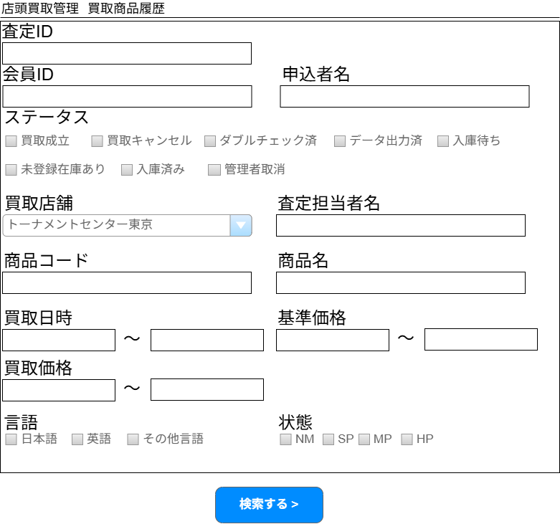
(1)

(2)
(3)

(4)

(5)
(6)

(7)
(8)

(9)
(10)
(11)
(12)

(13)
(14)

(15)
(16)

(17)

 | カスタマイズ説明
 | ・ | カスタマイズ要件
 |  | ・ | 買取申し込み者の情報を一覧にて、検索及び表示できるようにする
 |  | ・ | 状態を検索で絞り込めるようにする
 |  | ・ | 販売価格を出力できるようにする
 |  | ・ | 買取価格を検索条件と一覧表示に追加する
 |  | ・ | 「売買成立した情報のみ」「キャンセルのみ（一部キャンセル商品も含む）」を検索できるようにする
 |  |  | →上記の要件は実在庫情報を変更した履歴ではなく、実際に買取を行った商品についての情報がほしいため、買取一覧に実装する
 | ・ | カスタマイズ要件に記載の内容以外は現行踏襲とする

 | 処理概要（★はカスタマイズ項目）
 | ★ | 会員ID検索
 |  | ・ | 完全一致検索とする

 | ★ | 申込者名検索
 |  | ・ | 買取一覧の申込者名検索と同仕様（以下記載の仕様）とする
 |  | ・ | 空白が含まれている場合（姓と名の間に空白等）空白で区切ったいずれかの入力が一致していれば検索結果に出力する
 |  | ・ | 申込者姓、申込者名、申込者姓カナ、申込者名カナに対して部分一致検索を行う

 | ★ | ステータス検索
 |  | ・ | ダブルチェック済、データ出力済ステータスはなくなるため、ステータス検索の項目から削除する
 |  | ・ | 入庫待ち、未登録在庫あり、入庫済み、管理者取消は買取成立以降のステータスのため追加する
 |  | ・ | チェックボックスで複数の状態をOR検索可能とする

 | ★ | 査定担当者名検索
 |  | ・ | 査定担当者名の検索を追加する
 |  | ・ | 部分一致とする

 | ★ | 基準価格検索
 |  | ・ | 販売価格検索は基準価格検索にする

 | ★ | 買取価格検索
 |  | ・ | 買取一覧では買取情報の合計金額に対する検索だが、買取商品履歴では買取情報の明細に対する検索を行う
 |  | ・ | 商品に設定されている買取価格ではなく、実際に買い取った価格を検索する
 |  |  | （現行では実在庫情報に現状は実際に買い取った価格は保持していないが、保持する）

 | ★ | 買取店舗絞り込みについて
 |  | ・ | 検索項目「買取店舗」はログインしているメンバーのデフォルト検索表示店舗が選択されている状態とする
 |  | ・ | ログインしているメンバーのデフォルト検索表示店舗が「全店」の場合は、デフォルト検索表示店舗は未選択状態とする

 | 識別ID |  |  | ラベル |  | 書式・制限 |  | 必須 |  | 最大値 |  | 初期値 |  | 画面部品の説明
 | 1 |  |  | 査定ID |  | 半角数字(整数) |  | - |  | - |  | - |  | 完全一致
 | 2 |  |  | 会員ID |  | 半角数字(整数) |  | - |  |  |  | - |  | 追加
 | 3 |  |  | 申込者名 |  | 全角・半角 |  | - |  | - |  | - |  | 部分一致
 | 4 |  |  | ステータス |  | 複数選択(チェックボックス) |  | - |  | - |  | - |  | ・ダブルチェック済、データ出力済ステータスはなくなるため、ステータス検索の項目から削除する ・入庫待ち、未登録在庫あり、入庫済み、管理者取消は買取成立以降のステータスのため追加する
 | 5 |  |  | 買取店舗 |  | 単一選択(セレクトボックス) |  | - |  | - |  | ログインしているメンバーのデフォルト検索表示店舗 |  | ・リスト内容は店舗マスタから取得 ・初期表示時ログインしているメンバーのデフォルト検索表示店舗が選択されている状態とする
 | 6 |  |  | 査定担当者名 |  | 全角・半角 |  | - |  | - |  | - |  | 部分一致
 | 7 |  |  | 商品コード |  | 全角・半角 |  | - |  | - |  | - |  | -
 | 8 |  |  | 商品名 |  | 全角・半角 |  | - |  | - |  | - |  | 部分一致検索
 | 9 |  |  | 買取日時(From) |  | 日付(yyyy/mm/dd) |  | - |  | - |  | - |  | ・買取日時(From)>買取日時(To)の場合エラー ・買取成立の場合は買取成立日、買取キャンセル日の場合は買取キャンセル日を検索する
 | 10 |  |  | 買取日時(To) |  | 日付(yyyy/mm/dd) |  | - |  | - |  | - |  | -
 | 11 |  |  | 基準価格(From) |  | 半角数字(整数) |  | - |  | - |  | - |  | 販売価格検索を基準価格検索に変更する
 | 12 |  |  | 基準価格(To) |  | 半角数字(整数) |  | - |  | - |  | - |  | 販売価格検索を基準価格検索に変更する
 | 13 |  |  | 買取価格(From) |  | 半角数字(整数) |  | - |  | - |  | - |  | 追加
 | 14 |  |  | 買取価格(To) |  | 半角数字(整数) |  | - |  | - |  | - |  | 追加
 | 15 |  |  | 言語 |  | 複数選択(チェックボックス) |  | - |  | - |  | - |  | -
 | 16 |  |  | 状態 |  | 複数選択(チェックボックス) |  | - |  | - |  | - |  | 追加
 | 17 |  |  | 検索する |  | ボタン |  | - |  | - |  | - |  | 検索実行する（買取商品履歴(検索結果)の内容を表示する）

買取商品履歴(検索結果)
ドキュメント名 |  |  |  |  | 店頭買取管理機能 基本設計 |  |  |  | セクション
プロジェクト名 |  |  |  |  | サイトリニューアル |  |  |  | 作成者 |  | 石川 |  | 作成日 | 2025-05-08 | 更新者 | 石川 | 更新日 | 2025-09-04

機能No |  |  | M06-05 |  | 機能名 |  | 買取商品履歴(検索入力) |  |  |  |  |  | 概要 | 実在庫情報変更履歴の検索

 | レイアウト図
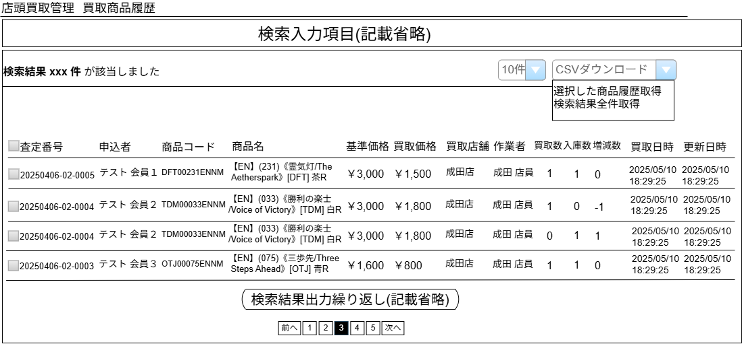

(2)
(3)
(1)

(4)
(5)
(6)
(7)
(8)
(9)
(10)
(11)
(12)
(13)
(14)
(15)
(16)
(17)

(18)

 | カスタマイズ説明
 | ・ | カスタマイズ要件
 |  | ・ | 買取申し込み者の情報を一覧にて、検索及び表示できるようにする
 |  | ・ | 販売価格を出力できるようにする
 |  | ・ | 買取価格を検索条件と一覧表示に追加する
 | ・ | カスタマイズ要件に記載の内容以外は現行踏襲とする

 | 処理概要（★はカスタマイズ項目）
 | ★ | 申込者、基準価格、買取価格を一覧に表示する
 |  | ・ | 買取価格は実際に買取を行った価格を表示する（現行では実在庫情報に現状は実際に買い取った価格は保持していないが、保持する）
 |  | ・ | 基準価格は現在の基準価格を表示する（買取時の基準価格ではない）
 |  | ・ | 変更後在庫から買取数へ表示名称の変更を行う
 |  | ・ | 現行の変更前在庫を利用し変更後在庫-変更前在庫を増減数として表示する、変更前在庫は削除する

 | ★ | CSV出力
 |  | ・ | 会員ID、申込者、基準価格、買取価格を出力可能とする
 |  | ・ | 変更後在庫から買取数へ表示名称の変更を行う
 |  | ・ | 現行の変更前在庫を利用し変更後在庫-変更前在庫を増減数として表示する、変更前在庫は削除する

 | ・ | 検索結果は買取日時の降順、査定申込日時の降順に並ぶ
 | ・ | CSVの出力順も検索結果と同仕様

 | 識別ID |  |  | ラベル |  | 書式・制限 |  | 必須 |  | 最大値 |  | 初期値 |  | 画面部品の説明
 | 1 |  |  | 該当件数 |  | ラベル |  | - |  | - |  | -
 | 2 |  |  | 件数 |  | 単一選択 |  | - |  | - |  | - |  | 選択肢: 10件 50件 100件 300件 500件 1000件 2000件 10000件 12000件
 | 3 |  |  | CSVダウンロード |  | 単一選択 |  | - |  | - |  | - |  | ・選択した商品履歴取得 ・検索結果全件取得 ・CSVの出力内容は買取商品履歴CSV出力シート参照
 | 4 |  |  | CSVダウンロード対象 |  | チェックボックス |  | - |  | - |  | - |  | チェックを付けた買取情報がダウンロード対象となる
 | 5 |  |  | 査定番号 |  | ラベル |  | - |  | - |  | - |  | -
 | 6 |  |  | 申込者 |  | ラベル |  | - |  | - |  | - |  | 姓 + 半角空白 + 名
 | 7 |  |  | 商品コード |  | ラベル |  | - |  | - |  | - |  | -
 | 8 |  |  | 商品名 |  | ラベル |  | - |  | - |  | - |  | -
 | 9 |  |  | 基準価格 |  | ラベル |  | - |  | - |  | - |  | 追加
 | 10 |  |  | 買取価格 |  | ラベル |  | - |  | - |  | - |  | 実際に買い取った価格を表示するよう変更する 小計ではなく単価を表示する
 | 11 |  |  | 買取店舗 |  | ラベル |  | - |  | - |  | - |  | -
 | 12 |  |  | 作業者 |  | ラベル |  | - |  | - |  | - |  | -
 | 13 |  |  | 買取数 |  | ラベル |  | - |  | - |  | - |  | 買取情報に紐づく明細の数 個別入力商品の場合は実在庫情報に紐づく個別入力商品の数
 | 14 |  |  | 入庫数 |  | ラベル |  | - |  | - |  | - |  | 実在庫履歴の数量
 | 15 |  |  | 増減数 |  | ラベル |  | - |  | - |  | - |  | 変更後在庫-変更前在庫を増減数として表示する
 | 16 |  |  | 買取日時 |  | ラベル |  | - |  | - |  | - |  | 取引成立日から検索項目に合わせて名称変更
 | 17 |  |  | 更新日時 |  | ラベル |  | - |  | - |  | - |  | -
 | 18 |  |  | ページング |  | リンク |  | - |  | - |  | - |  | 検索実行する（買取一覧(検索入力)の内容を表示する）

買取集計データ(検索入力)
ドキュメント名 |  |  |  |  | 店頭買取管理機能 基本設計 |  |  |  | セクション
プロジェクト名 |  |  |  |  | サイトリニューアル |  |  |  | 作成者 |  | 石川 |  | 作成日 | 2025-09-11 | 更新者 | 石川 | 更新日 | 2025-09-11

機能No |  |  | M06-08 |  | 機能名 |  | 買取集計データ(検索入力) |  |  |  |  |  | 概要 | 買取集計データの検索、表示

 | レイアウト図

(1)
(2)

(3)
(4)

(5)

 | カスタマイズ説明
 | ・ | カスタマイズ要件
 |  | ・ | 検索項目「買取店舗」はログインしているメンバーのデフォルト検索表示店舗が選択されている状態とする

 | 処理概要（★はカスタマイズ項目）
 | ・ | 集計日検索について
 |  | ・ | すでにB06-02 買取集計バッチで集計済みのデータの集計日を検索する
 |  | ・ | 買取成立の日付ごとに集計が行われるため、集計日＝買取成立日となる
 |  | ・ | 集計日（to)については指定された日付の23:59:59で検索を実行する

 | ★ | 買取店舗絞り込みについて
 |  | ・ | 検索項目「買取店舗」はログインしているメンバーのデフォルト検索表示店舗が選択されている状態とする
 |  | ・ | ログインしているメンバーのデフォルト検索表示店舗が「全店」の場合は、デフォルト検索表示店舗は未選択状態とする
 |  | ・ | 現行のクッキーによる直近に選択した店舗の保持は行わないようにする

 | ・ | 現行踏襲処理は検索画面表示のみのためとくに記載なし

 | 識別ID |  |  | ラベル |  | 書式・制限 |  | 必須 |  | 最大値 |  | 初期値 |  | 画面部品の説明
 | 1 |  |  | 集計日(From) |  | 日付(yyyy/mm/dd) |  | 〇 |  | - |  | - |  | -
 | 2 |  |  | 集計日(To) |  | 日付(yyyy/mm/dd) |  | 〇 |  | - |  | - |  | -
 | 3 |  |  | 部門 |  | 複数選択(セレクトボックス) |  | - |  | - |  | - |  | リスト内容は部門マスタから全部門を取得する |  |  |  |  | 2026/7/17木村：カスタマイズにないため、書式を単一から現行通りの複数選択に修正
 | 4 |  |  | 買取店舗 |  | 単一選択(セレクトボックス) |  | - |  | - |  | ログインしているメンバーのデフォルト検索表示店舗 |  | ・リスト内容は店舗マスタから取得 ・初期表示時ログインしているメンバーのデフォルト検索表示店舗が選択されている状態とする
 | 5 |  |  | 検索する |  | ボタン |  | - |  | - |  | - |  | 検索実行する（買取集計データ(検索結果)の内容を表示する）

買取集計データ(検索結果)
ドキュメント名 |  |  |  |  |  | 店頭買取管理機能 基本設計 |  |  |  | セクション
プロジェクト名 |  |  |  |  |  | サイトリニューアル |  |  |  | 作成者 |  | 石川 |  | 作成日 | 2025-09-11 | 更新者 | 石川 | 更新日 | 2025-09-11

機能No |  |  | M06-08 |  |  | 機能名 |  | 買取集計データ(検索結果) |  |  |  |  |  | 概要 | 買取集計データの検索、表示

 | レイアウト図

(1-1)
(1-2)
(1-3)
(1-4)

検索結果出力繰り返し（記載省略）

(2-1)

(2-2)
(2-3)
(2-4)
(2-5)
(2-6)

検索結果出力繰り返し（記載省略）

 | カスタマイズ説明
 | ・ | カスタマイズ要件
 |  | ・ | なし

 | 処理概要（★はカスタマイズ項目）
 | ・ | 検索条件に一致した集計情報を出力する、出力は指定した集計期間の合計を表示する「集計」部分と指定した集計期間の日別集計を表示する「日別」部分に分かれる

 | ・ | 「集計」について
 |  | ・ | 「集計」項目には指定した集計期間の部門ごと集計を表示する
 |  | ・ | 並び順は部門コードの昇順
 |  | ・ | 販売金額はMTGBuyerから登録された買取当時の価格となる
 |  |  |  | ・ | 個別入力商品以外の買取商品の販売価格は買取当時の基準価格
 |  |  |  | ・ | 個別入力商品の販売価格はMTGBuyerでの入力値

 | ・ | 「日別」について
 |  | ・ | 「日別」項目には指定した集計期間の日付ごと部門ごとの集計を表示する
 |  | ・ | 並び順は日付の昇順、部門コードの昇順
 |  | ・ | 販売金額はMTGBuyerから登録された買取当時の価格となる
 |  |  |  | ・ | 個別入力商品以外の買取商品の販売価格は買取当時の基準価格
 |  |  |  | ・ | 個別入力商品の販売価格はMTGBuyerでの入力値

 | ・ | CSVダウンロードについて
 |  | ・ | CSVダウンロードは日別の集計結果と同様の内容を出力する

 | 識別ID |  |  | ラベル |  |  | 書式・制限 |  | 必須 |  | 最大値 |  | 初期値 |  | 画面部品の説明
 | 集計
 | 1-1 |  |  | 部門コード |  |  | ラベル |  | - |  | - |  | - |  | -
 | 1-2 |  |  | 部門 |  |  | ラベル |  | - |  | - |  | - |  | -
 | 1-3 |  |  | 買取金額 |  |  | ラベル |  | - |  |  |  |  |  | -
 | 1-4 |  |  | 販売金額 |  |  | ラベル |  | - |  |  |  |  |  | -
 | 集計
 | 2-1 |  |  | CSVダウンロード |  |  | ボタン |  | - |  | - |  | - |  | 買取集計データCSVを出力する
 | 2-2 |  |  | 部門コード |  |  | ラベル |  | - |  | - |  | - |  | -
 | 2-3 |  |  | 部門 |  |  | ラベル |  | - |  | - |  | - |  | -
 | 2-4 |  |  | 買取金額 |  |  | ラベル |  | - |  |  |  |  |  | -
 | 2-5 |  |  | 販売金額 |  |  | ラベル |  | - |  |  |  |  |  | -

別添資料_店頭買取管理ステータス
ドキュメント名 |  |  | 店頭買取管理機能 基本設計 |  | セクション
プロジェクト名 |  |  | サイトリニューアル |  | 作成者 |  | 石川 | 作成日 | 2025-09-05 | 更新者 | 石川 |  | 更新日 | 2025-09-05
現行のステータスマスタ
1: 買取成立
2: 買取キャンセル
3: ダブルチェック済
4: データ出力済
5: 査定前
6: 査定中
7: 払い出し待ち
8: 査定中断
9: 査定再開
 | ステータス一覧
 | 分類 | 表示名（管理画面） |  | 表示名（フロント画面） |  | 備考
 | 査定 | 査定前 |  | 査定中 |  | フロントから査定申し込みした際のステータス
 |  | 査定中● |  | 査定中 |  | MTGBuyerで査定開始した際のステータス
 |  | 査定中断● |  | 査定中 |  | MTGBuyerで査定中断した際のステータス
 |  | 査定再開● |  | 査定中 |  | MTGBuyerで査定再開した際のステータス
 |  | 買取キャンセル● |  | 買取キャンセル |  | MTGBuyerで買取キャンセルした際のステータス
 | 払い出し | 経理払い出し待ち● |  | 入金手続き中 |  | 経理対応が必要な払い出しの場合に、MTGBuyerから経理払い出し待ちにする
 | 入庫 | 買取成立 |  | 買取成立 |  | 払い出しが完了したらMTGBuyerから行う、経理払い出し待ちの場合はECCUBEから経理が払い出し済みにする
 |  | 入庫済み |  | 買取成立 |  | バッチまたは入庫の権限者が手動で入庫済みにする 入庫済みになったら買取取消以外には進めない
カスタマイズ後のステータスマスタ
1: 買取成立
2: 買取キャンセル
5: 査定前
6: 査定中
8: 査定中断
9: 査定再開
10: 経理払い出し待ち
11: 入庫済み
12: 未登録在庫あり
13: 入庫待ち
14: 管理者取消
 |  | 未登録在庫あり |  | 買取成立 |  | 買取成立APIまたは買取詳細画面の在庫登録済みボタン押下時に個別入力商品の中に一つでも在庫未登録の商品があれば未登録在庫ありにする
 |  | 入庫待ち |  | 買取成立 |  | 買取成立APIまたは買取詳細画面の在庫登録済みボタン押下時に個別入力商品の中に在庫未登録の商品がなければ入庫待ちにする
 |  | 管理者取消 |  | フロントに表示しない |  | 買取成立後にやっぱりやめたいとお客様から連絡があった場合にこのステータスになる
 | ※●はMTGバイヤーで変更するステータス

 | 廃止ステータス一覧
 | 払い出し待ち
 | ダブルチェック済み
 | データ出力済み

ステータス
 | ステータスの流れ
 | 前提: MTGバイヤーでのステータス変更時は必ずECCUBE側にステータス連携を行う |  |  |  |  |  |  |  |  |  |  | 凡例
査定前
アクション

MTGBuyer
MTGバイヤーでは以下のステータスの買取情報を取得する
5: 査定前
6: 査定中
7: 払い出し待ち
8: 査定中断
9: 査定再開
査定中

査定中断

査定再開

【API呼び出し】
[新規]査定完了時初回買取情報登録
【API呼び出し】
店頭買取情報ステータス更新
(査定中、査定中断、査定再開）
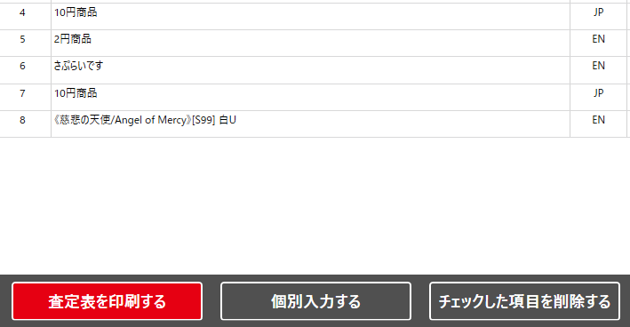
査定票
表示
ECCUBE

査定票を印刷するボタンを押したタイミングで連携でいいんじゃないか、ステータスを設けない

キャンセル時、査定対象商品を0円で連携（現行通り）
承諾しない
査定承諾
一部承諾しない

ECCUBE
買取キャンセル
承諾
【API呼び出し】
店頭買取情報更新
経理対応
不要
必要
【API呼び出し】
店頭買取情報更新
【API呼び出し】
店頭買取情報更新
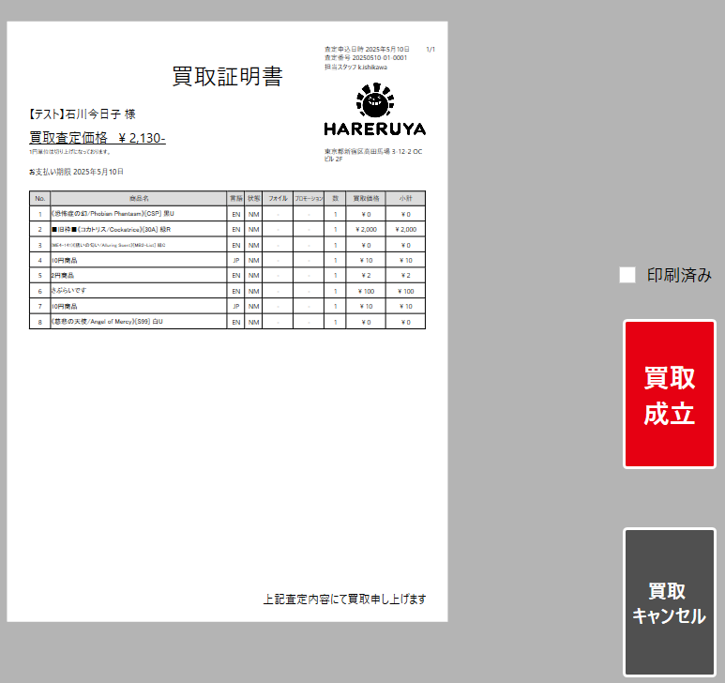
経理払い出し待ち
経理側にメールを出すようにする、ECCUBEの買取情報のURLをメールに記載する
どのボタンを押すときも確認のメッセージを出すようにする

経理払い出し待ちにする
経理払い出し済みの場合、ECCUBE上で払い出し済みと買取成立の処理を行う

査定対象商品連携
ECCUBE
MTGBuyer
買取成立
出金コードを入力する

在庫登録済みボタン押下
未登録在庫の有無は買取成立時のAPI呼び出し内と、買取詳細画面の在庫登録済みボタン押下時、また経理払い出し済み押下時に判定を行う
未登録在庫あり
未登録在庫有無
有

無
入庫待ちと入庫済みのステータスを対象にして、棚戻し済みにできる
棚戻しはステータスでは管理せず、フラグで棚戻し済みかどうか管理する
入庫待ち

バッチ実行
払い出し待ちや払い出し済みになったらキャンセルは押せない

バッチは入庫待ちのステータスを対象とする
バッチではなく手動入庫の場合は、未登録在庫の解消後、手動で入庫済みにする

入庫済み

